長條圖到折線圖
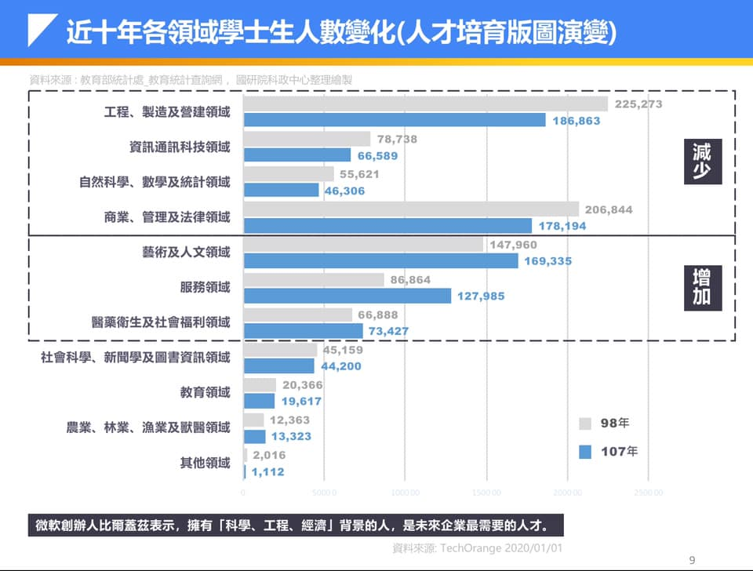

近十年各領域學士生人數變化（人才培育版圖演變）
近十年各領域學士生人數變化（人才培育版圖演變）

領域 | 98年 | 107年
工程、製造及營建 | 225273 | 186863
資訊通訊科技 | 76338 | 66589
自然科學、數學及統計 | 55621 | 46306
商業、管理及法律 | 206884 | 178194
藝術及人文 | 147960 | 169335
服務 | 86864 | 127985
醫藥衛生及社會福利 | 66888 | 73427
社會科學、新聞及圖書資訊 | 45159 | 44200
教育 | 20366 | 19617
農業、林業、漁業及獸醫 | 12363 | 13323
其他 | 2016 | 1112

近十年各領域學士生人數變化（人才培育版圖演變）
近十年各領域學士生人數變化（人才培育版圖演變）
領域 | 98年 | 107年
工程、製造及營建 | 225273 | 186863
商業、管理及法律 | 206884 | 178194
藝術及人文 | 147960 | 169335
服務 | 86864 | 127985
醫藥衛生及社會福利 | 66888 | 73427
資訊通訊科技 | 76338 | 66589
自然科學、數學及統計 | 55621 | 46306
社會科學、新聞及圖書資訊 | 45159 | 44200
教育 | 20366 | 19617
農業、林業、漁業及獸醫 | 12363 | 13323
其他 | 2016 | 1112

總整理
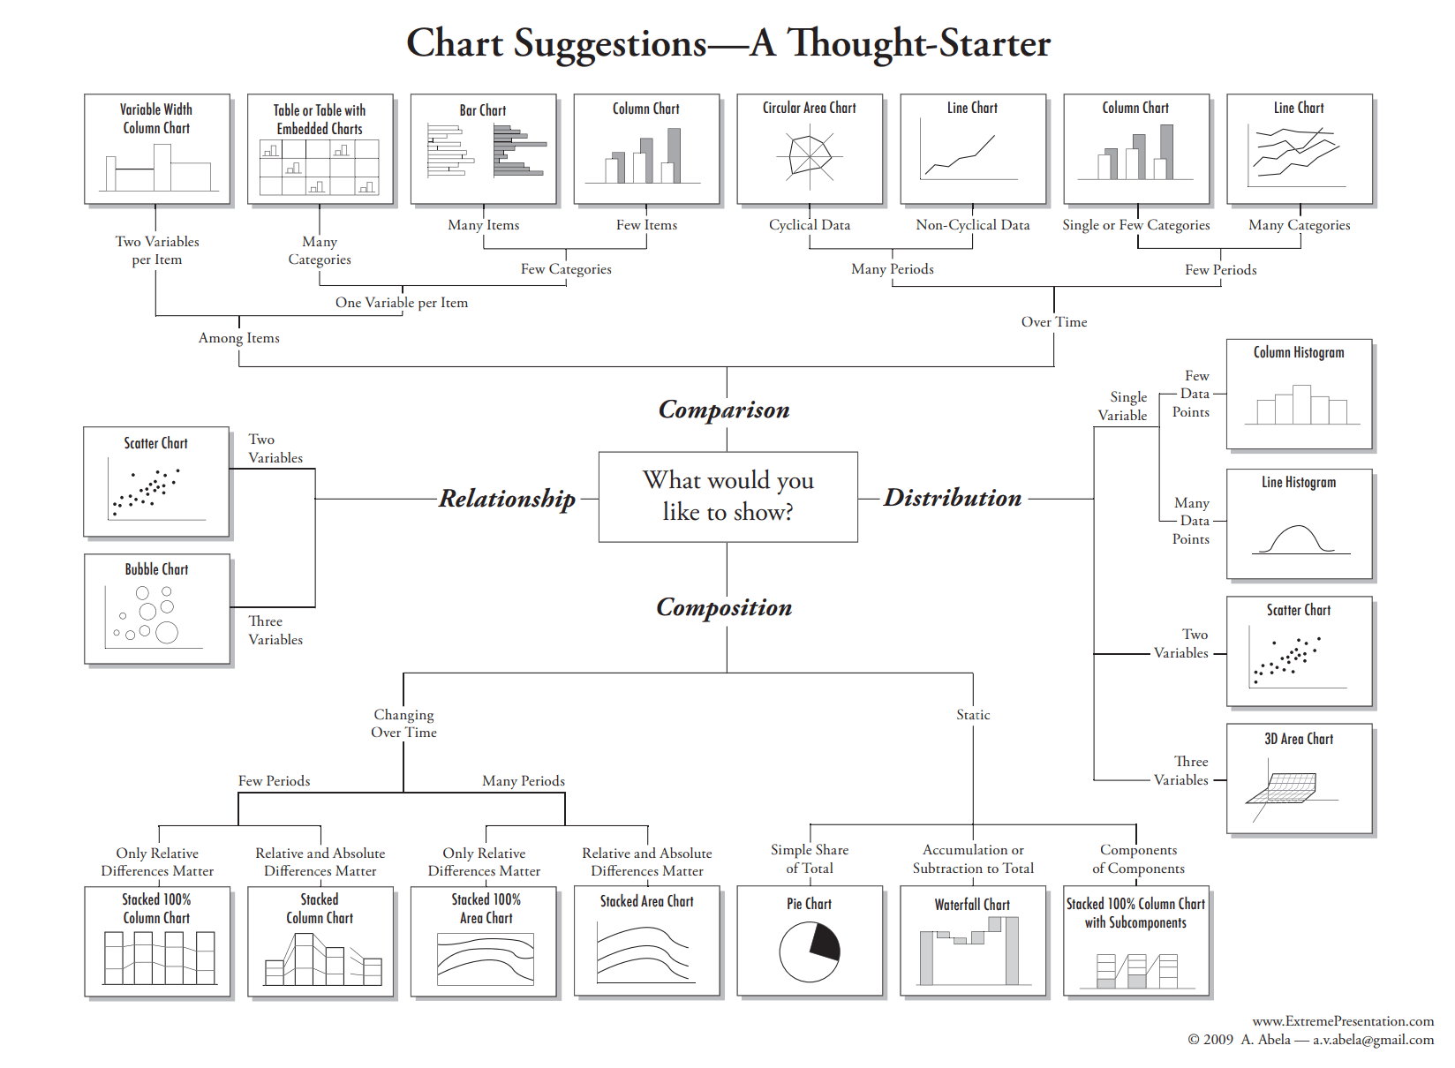
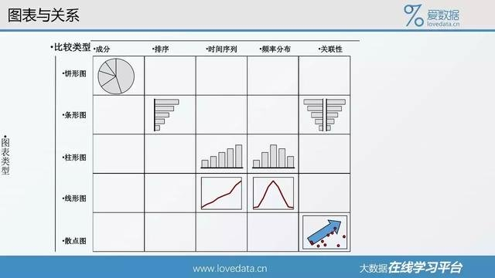
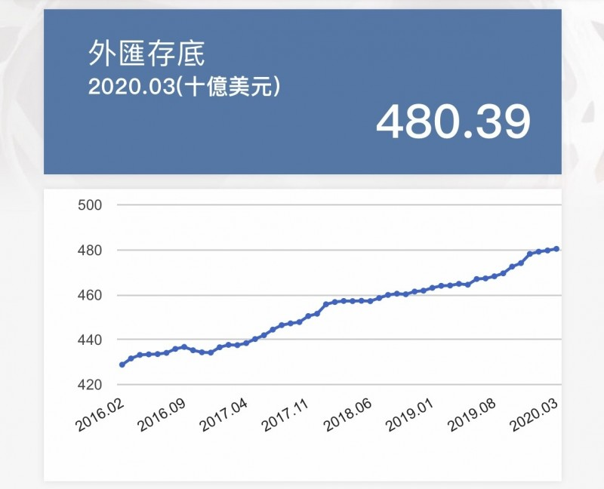
類別 | 數值 |  | 長條圖 | 資料類型 | 類別 | 香蕉、橘子、芭樂
數值 | 數值 |  | 散佈圖 |  | 有序 | 排名、月份
類別 | 類別 | 數值 | 熱區圖 |  | 數值
日期 | 數值 |  | 折線圖
花費日數 | 數值 |  | 散佈圖

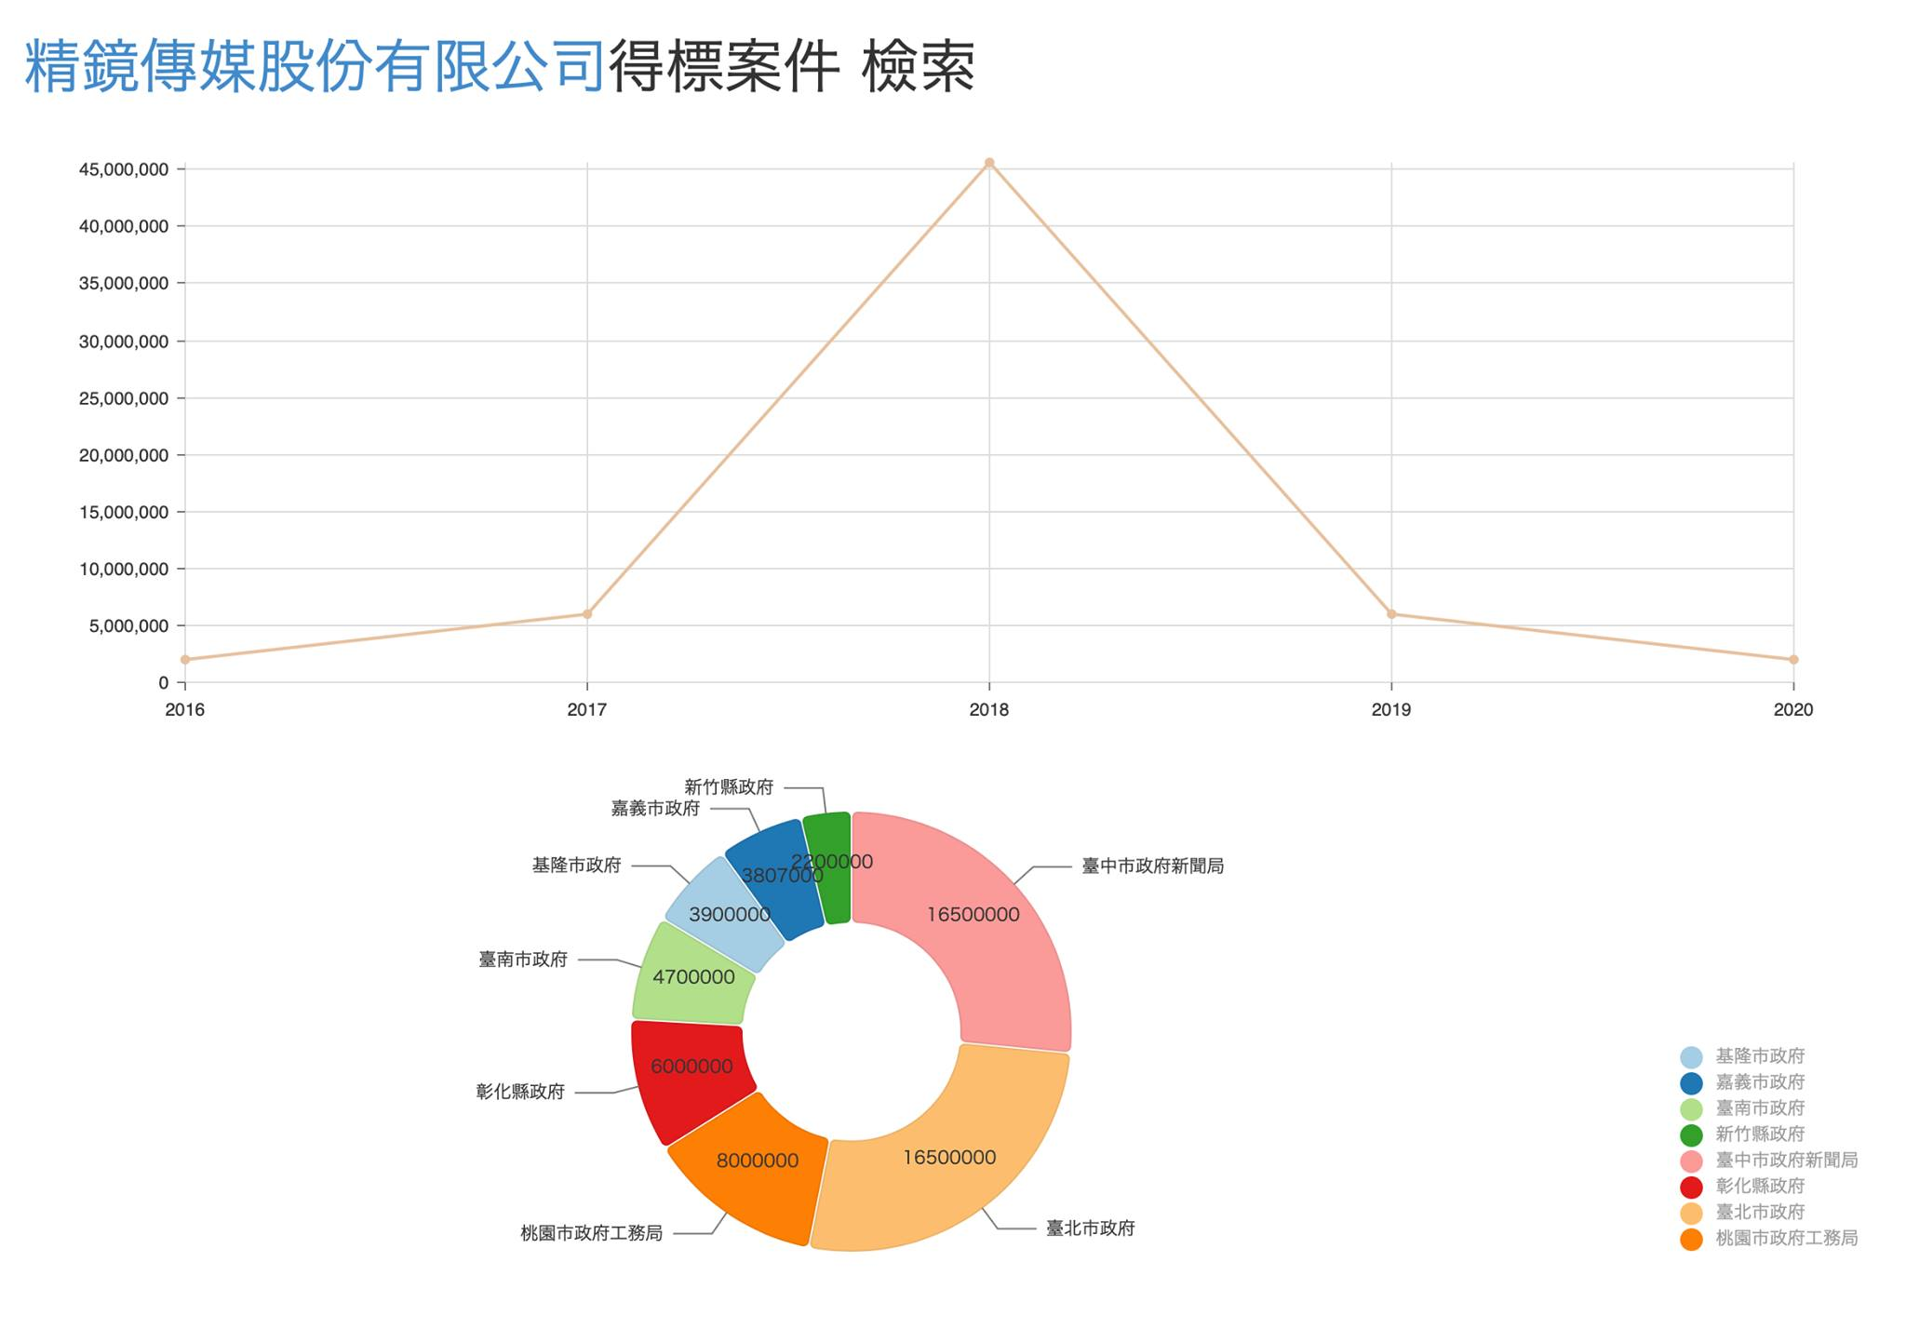
時間 | 數值 |  | 散佈圖
費時 | 數值 |  | 散佈圖

 |  | 比較
 |  | 關係
 |  | 分佈
 |  | 組成

圖例格線刻度
time | A | B | C
0 | 1 | 1.2 | 1.4
10 | 2 | 3 | 5
20 | 4 | 5 | 6
30 | 5 | 6 | 7
40 | 5 | 6 | 7
50 | 6.5 | 7 | 8
60 | 7 | 8 | 9

 |  |  |  | 長條圖 | 折線圖 |  | 散布圖

 |  |  |  | 密集的格線，和分離的圖例。 | 把圖例變成資料標籤 | 去除多餘格線 |  | 選定末點加入資料標籤，設定為數列名稱。調整線條粗細。減少刻度
 |  |  |  | 你的視線如何來回移動找尋線條？

如何描述數據
處理方式 | 數值 |  |  | 處理方式 | 平均值
甲 | 4 |  | averageif | 甲 | 3.84
甲 | 4.2 |  |  | 乙 | 6.69
甲 | 3
甲 | 3.5 |  |  |  | 標準差
甲 | 4 |  |  | 甲 | 0.58916136254
甲 | 3.7 |  | stdev | 乙 | 1.3714955341
甲 | 5
甲 | 3
甲 | 4
甲 | 4
乙 | 5.5
乙 | 5.7
乙 | 8
乙 | 6 |  |  |  |  | 用平均值表達集中的趨勢 |  |  | 圖1. 甲和乙的OO值比較。誤差線為標準差(n=10)
乙 | 5.9 |  |  |  |  |  |  |  | 加上標準差
乙 | 6
乙 | 6.3
乙 | 6.5
乙 | 10
乙 | 7

 |  |  |  | 0.4
處理方式 | 數值 | x | random - 0.5 | multiple | new x
甲 | 4 | 1 | 0.4640649789 | 0.18562599156 | 1.1856259916
甲 | 4.2 | 1 | 0.22646941614 | 0.090587766454 | 1.0905877665
甲 | 3 | 1 | -0.24857297273 | -0.09942918909 | 0.90057081091
甲 | 3.5 | 1 | -0.38299397942 | -0.15319759177 | 0.84680240823
甲 | 4 | 1 | 0.28470629952 | 0.11388251981 | 1.1138825198
甲 | 3.7 | 1 | -0.028173550637 | -0.011269420255 | 0.98873057975
甲 | 5 | 1 | -0.0188847674 | -0.00755390696 | 0.99244609304
甲 | 3 | 1 | 0.20080537457 | 0.080322149829 | 1.0803221498
甲 | 4 | 1 | 0.26968013009 | 0.10787205203 | 1.107872052
甲 | 3.9 | 1 | 0.3396270892 | 0.13585083568 | 1.1358508357
乙 | 5.5 | 3 | -0.40133784152 | -0.16053513661 | 2.8394648634
乙 | 5.7 | 3 | 0.27889182371 | 0.11155672948 | 3.1115567295 |  | 給各類別指定一個數值，繪製成散佈圖 |  |  | 用抖動的散佈圖表達分散的趨勢 | 隱藏類別軸的標籤
乙 | 8 | 3 | 0.30465893065 | 0.12186357226 | 3.1218635723 |  |  |  |  | 類別的變項給予編號當作X值，以散佈圖繪製
乙 | 6 | 3 | 0.4160452036 | 0.16641808144 | 3.1664180814
乙 | 5.9 | 3 | 0.41647844931 | 0.16659137972 | 3.1665913797
乙 | 6 | 3 | 0.037171001299 | 0.014868400519 | 3.0148684005
乙 | 6.3 | 3 | -0.23437973468 | -0.09375189387 | 2.9062481061
乙 | 6.5 | 3 | 0.27050849427 | 0.10820339771 | 3.1082033977
乙 | 10 | 3 | 0.32718185032 | 0.13087274013 | 3.1308727401
乙 | 7 | 3 | -0.20933396154 | -0.083733584617 | 2.9162664154

 |  | 資料點加抖動，同時呈現集中和分散的趨勢 |  |  |  |  |  | 關閉座標軸
 |  | 平均值用長條圖繪製在主座標軸
 |  | 資料點用散佈圖繪製在副座標軸

 |  | Excel 內建的盒鬚圖

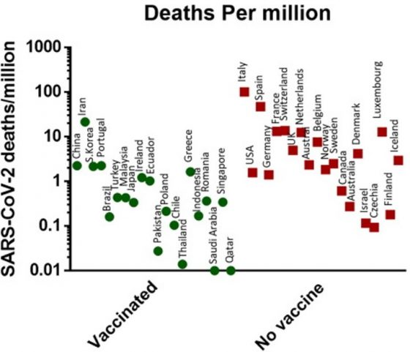
實例

 |  | 本次各國 COVID-19 ，綠點為有強制施打者，由左至右：中國、伊朗、南韓、葡萄牙、巴西、土耳其、馬來西亞、日本、愛爾蘭、厄瓜多。紅點為無強制組，由左至右：義大利、美國、西班牙、德國、法國、瑞士、英國、荷蘭、澳洲、比利時。From: 參考文獻1
 |  | https://pansci.asia/archives/184397

圓餅圖
項目 | 數量
A | 35
B | 40
C | 52
D | 10

 |  | A和B誰比較多？
 |  | C和D誰比較多？
 |  | 圓餅圖和長條圖哪個能辨識？

折線圖與散佈圖
單擺的擺動時間
測試次數 | 擺長7.5公分的擺動時間 | 擺長24公分的擺動時間
1 | 0.5 | 1.004
2 | 0.505 | 1.001
3 | 0.503 | 1
4 | 0.51 | 1.003
5 | 0.5 | 1.002

 |  |  | 看到什麼問題了嗎？ |  |  | 初學者常弄混「測試次數」和「實驗重複」的關係。這個實驗的「次數」，其實是作實驗的多個「重複」。重複的目的是為了降低誤差，所以要把原始數據作統計再繪圖
 |  |  | 初學者常會把測試次數當作數列一起繪圖

連續握拳20下所需時間
每次作一組，一組20下
次數 | 時間
1 | 7
2 | 8
3 | 8
4 | 9
5 | 10

 |  |  |  |  | 折線圖 |  | 散佈圖

 |  |  |  | 這個實驗的「次數」是操縱變因，握拳越多組，會越疲勞
 |  |  |  | 繪圖是要觀察不同次數的握拳時間變化趨勢
 |  |  |  | 要注意excel折線圖的x軸是文字屬性或日期屬性

 |  |  |  | 當放入數字時，其實是當文字的類別變項在處理。注意當次數的「數值」改變時，兩圖有何不同？哪種圖才是合理的？
 |  |  |  | 如果次數數字是不連續時，例如1,2,3,5,8,10。哪種圖會出問題？

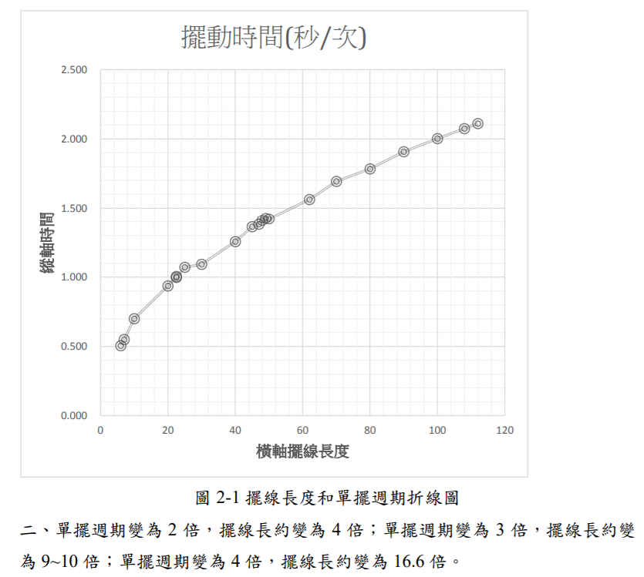

擺長 | 7.5 | 0.5036
時間 | 24 | 1.002

把「重複」的樣本取平均。用平均值作圖
注意應該是散佈圖，而不是折線圖

 |  |  | 散佈圖 |  |  | https://science.km.edu.tw/storage/media/1466/5aca111637a43.pdf

擺長(cm) | 擺動週期(秒/次)
6 | 0.505
7 | 0.549
10 | 0.699
20 | 0.936
22.5 | 1.004
22.5 | 0.997
25 | 1.07
30 | 1.092
40 | 1.255
45 | 1.363
47 | 1.381
48 | 1.41
49 | 1.426
50 | 1.421
62 | 1.536
70 | 1.694
80 | 1.784
90 | 1.908
100 | 2.003
108 | 2.075
112 | 2.111

折線圖的陷阱-日期當文字
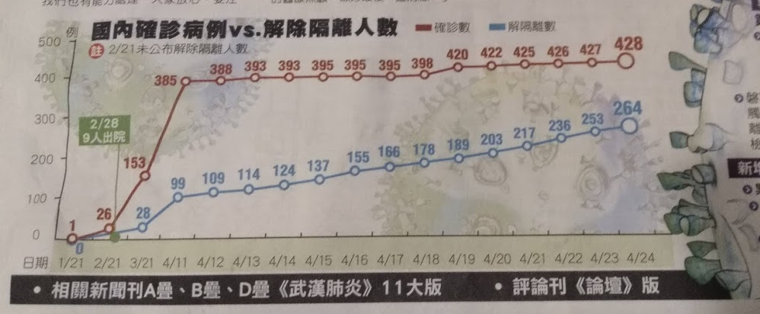

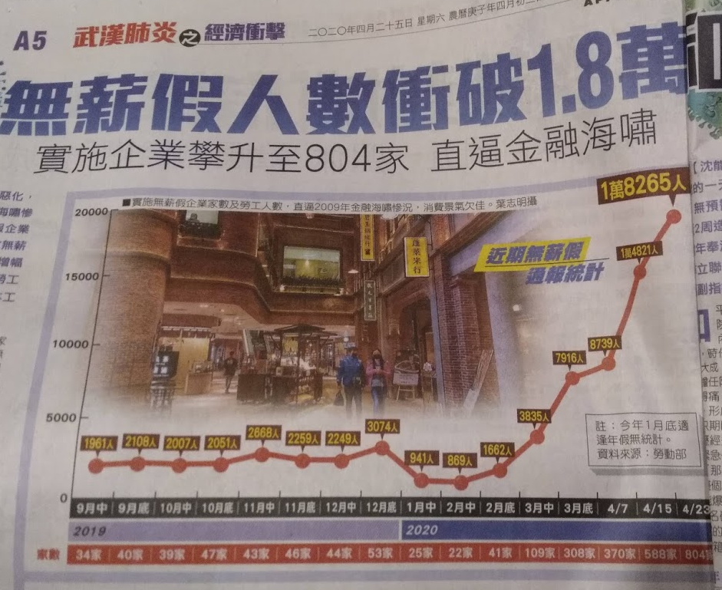
 |  |  |  |  |  |  | 日期 | 勞工人數 | 企業數量
 |  |  |  |  |  | 2019 | 9月中 | 1961
 |  |  |  |  |  |  | 9月底 | 2108
 |  |  |  |  |  |  | 10月中 | 2007
 |  |  |  |  |  |  | 10月底 | 2051
 |  |  |  |  |  |  | 11月中 | 2668
 |  |  |  |  |  |  | 11月底 | 2259
 |  |  |  |  |  |  | 12月中 | 2249
 |  |  |  |  |  |  | 12月底 | 3074
 |  |  |  |  |  | 2020 | 1月中 | 941
 |  |  |  |  |  |  | 2月中 | 869
 |  |  |  |  |  |  | 2月底 | 1662
 |  |  |  |  |  |  | 3月中 | 3835
 |  |  |  |  |  |  | 3月底 | 7916
 |  |  |  |  |  |  | 4/7 | 8739 |  |  | 橫軸是文字
 |  |  |  |  |  |  | 4/15 | 14821
 |  |  |  |  |  |  | 4/23 | 18265

 |  |  |  |  |  |  | 日期 | 勞工人數
 |  |  |  |  |  |  | 2019-09-15 | 1961
 |  |  |  |  |  |  | 2019-09-30 | 2108
 |  |  |  |  |  |  | 2019-10-15 | 2007
 |  |  |  |  |  |  | 2019-10-30 | 2051
 |  |  |  |  |  |  | 2019-11-15 | 2668
 |  |  |  |  |  |  | 2019-11-30 | 2259
 |  |  |  |  |  |  | 2019-12-15 | 2249
 |  |  |  |  |  |  | 2019-12-31 | 3074
 |  |  |  |  |  |  | 2020-01-15 | 941
 |  |  |  |  |  |  | 2020-02-15 | 869
 |  |  |  |  |  |  | 2020-02-28 | 1662
 |  |  |  |  |  |  | 2020-03-15 | 3835
 |  |  |  |  |  |  | 2020-03-30 | 7916 |  |  | 橫軸是日期
 |  |  |  |  |  |  | 2020-04-07 | 8739
 |  |  |  |  |  |  | 2020-04-15 | 14821
 |  |  |  |  |  |  | 2020-04-23 | 18265

 | date | 個體數 | date | 輔助
2019 | 2019-10-05 | 4 | 43743 | 2019-10-01 | 0
 | 2019-10-06 | 1 | 43744 | 2019-11-01 | 0 |  |  |  |  |  |  |  | 數列序號 | 個體數
 | 2019-10-19 | 1 | 43757 | 2019-12-01 | 0 |  |  |  |  |  |  |  | X | Y
 | 2019-10-26 | 7 | 43764 | 2020-01-01 | 0 |  |  |  |  |  |  |  | 1 | 4
 | 2019-11-08 | 2 | 43777 | 2020-02-01 | 0 |  |  |  |  |  |  |  | 2 | 1
 | 2019-11-09 | 1 | 43778 | 2020-03-01 | 0 |  |  |  |  |  |  |  | 3 | 1
 | 2019-12-06 | 0 | 43805 |  | 0 |  |  |  |  |  |  |  | 4 | 7
 | 2019-12-08 | 0 | 43807 |  |  |  |  |  |  |  |  |  | 5 | 2
 | 2019-12-14 | 2 | 43813 |  | 25 |  |  |  |  |  |  |  | 6 | 1
2020 | 2020-02-22 | 13 | 43883 |  |  |  |  |  |  |  |  |  | 7 | 0
 | 2020-02-23 | 12 | 43884 |  |  |  |  |  |  |  |  |  | 8 | 0
 | 2020-02-27 | 4 | 43888 |  |  |  |  |  |  |  |  |  | 9 | 2
 | 2020-03-07 | 15 | 43897 |  |  |  |  |  |  |  |  |  | 10 | 13
 | 2020-03-13 | 11 | 43903 |  |  |  |  |  |  |  |  |  | 11 | 12
 | 2020-03-15 | 7 | 43905 |  |  |  |  |  |  |  |  |  | 12 | 4
 | 2020-03-20 | 15 | 43910 |  |  |  |  |  |  |  |  |  | 13 | 15
 |  |  |  |  |  |  |  |  |  |  |  |  | 14 | 11
 |  |  |  |  |  |  |  |  |  |  |  |  | 15 | 7
 |  |  |  |  |  |  |  |  |  |  |  |  | 16 | 15

 | 不定期調查某種生物的個體數量

 |  |  |  |  |  |  | 使用折線圖，但其實把日期當作類別文字處理了。
 |  |  |  |  |  |  | 做出的趨勢線，其實是右表之間的關係

 |  |  |  |  |  |  |  |  |  | datevalue | 個體數
 |  |  |  |  |  |  |  |  |  | X | Y | year | month | day | datevalue
 |  |  |  |  |  |  |  |  |  | 43743 | 4 | 2020 | 5 | 7 | 43958
 |  |  |  |  |  |  |  |  |  | 43744 | 1 | 2020 | 4 | 1 | 43922
 |  |  |  |  |  |  |  |  |  | 43757 | 1 | 2020 | 4 | 2 | 43923
 |  |  |  |  |  |  |  |  |  | 43764 | 7 | 1900 | 1 | 1 | 1 | 1900/1/1 的datevalue是1
 |  |  |  |  |  |  |  |  |  | 43777 | 2 | 1900 | 1 | 2 | 2
 |  |  |  |  |  |  |  |  |  | 43778 | 1 | 1899 | 12 | 31 | 693962 | 1899/12/31的datevalue發生錯誤，其實這是
 |  |  |  |  |  |  |  |  |  | 43805 | 0 |  |  |  |  | 693962
 |  |  |  |  |  |  |  |  |  | 43807 | 0
 |  |  |  |  |  |  |  |  |  | 43813 | 2
 |  |  |  |  |  |  |  |  |  | 43883 | 13
 |  |  |  |  |  |  |  |  |  | 43884 | 12
 |  |  |  |  |  |  |  |  |  | 43888 | 4
 |  |  |  |  |  |  |  |  |  | 43897 | 15
 |  |  |  |  |  |  |  |  |  | 43903 | 11
 |  | 用折線圖製作 |  | 用散佈圖製作，另外增加了輔助資料作圖 |  |  |  |  |  | 43905 | 7
 |  |  |  | 做出了日期對個體數的趨勢線，但其實是右表之間的關係 |  |  |  |  |  | 43910 | 15

 |  |  |  |  |  |  |  |  |  | 0.75854232422

 |  |  |  |  |  |  |  |  | m | 0.065137922898 | -2848.968096
 |  |  |  |  |  |  |  |  |  | 0.014955019735 | 655.45861837
 |  |  |  |  |  |  |  |  | r2 | 0.57538645764 | 3.7389867295
 |  |  |  |  |  |  |  |  | F | 18.971157543 | 14
 |  |  |  |  |  |  |  |  |  | 265.21719532 | 195.72030468

用折線圖畫但不是折線圖
 | 甲 | 乙
花瓣寬 | 4.5 | 5
花瓣長 | 10 | 14
花萼寬 | 6 | 4.3
花萼長 | 4.5 | 7

 |  |  |  |  | 通常用長條圖表示多組數據的比較關係
 |  |  |  |  | 但數據數量多時，就會有判讀困難的問題喔

 |  |  |  |  | 可以用折線圖作出數據的關係圖

亞洲各國的平均結婚年齡
亞洲各國的平均結婚年齡 |  |  | https://zh.wikipedia.org/wiki/%E5%88%9D%E5%A9%9A%E5%B9%B4%E9%BD%A1
國家/地區 | 男性 | 女性 |  | 輔助
香港 | 31 | 30 |  | 30.5
臺灣 | 32 | 30 |  | 31
中國 | 26 | 24 |  | 25
新加坡 | 30 | 28 |  | 29
韓國 | 32 | 30 |  | 31
日本 | 31 | 29 |  | 30
馬來西亞 | 28 | 26 |  | 27
印尼 | 26 | 23 |  | 24.5
越南 | 26 | 23 |  | 24.5
菲律賓 | 28 | 26 |  | 27
泰國 | 25 | 21 |  | 23
柬埔寨 | 24 | 21 |  | 22.5

亞洲各國的平均結婚年齡
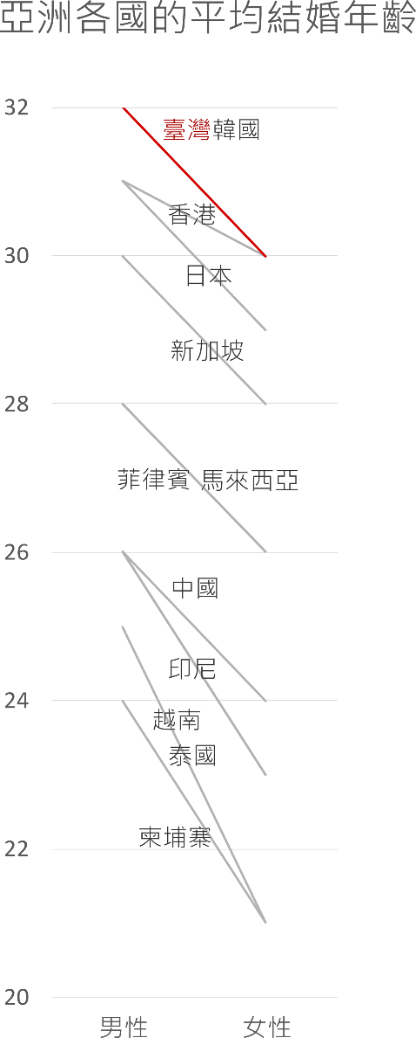

國家/地區 | 男性 | 女性
香港 | 31 | 30
臺灣 | 32 | 30
韓國 | 32 | 30
日本 | 31 | 29
新加坡 | 30 | 28
馬來西亞 | 28 | 26
菲律賓 | 28 | 26
中國 | 26 | 24
印尼 | 26 | 23
越南 | 26 | 23
泰國 | 25 | 21
柬埔寨 | 24 | 21

用女性年齡重新排序
以折線圖繪製

 |  |  |  |  |  | 在inkscape處理過

國家/地區 |  | 男性 |  | 女性
香港 | 1 | 31 | 2 | 30
臺灣 | 1 | 32 | 2 | 30
韓國 | 1 | 32 | 2 | 30
日本 | 1 | 31 | 2 | 29
新加坡 | 1 | 30 | 2 | 28
馬來西亞 | 1 | 28 | 2 | 26
菲律賓 | 1 | 28 | 2 | 26
中國 | 1 | 26 | 2 | 24
印尼 | 1 | 26 | 2 | 23
越南 | 1 | 26 | 2 | 23
泰國 | 1 | 25 | 2 | 21
柬埔寨 | 1 | 24 | 2 | 21

用散佈圖
隱藏X軸標籤
用文字方塊做新的X軸標籤

男性

日期序列的折線圖要微調
日期 | 長度 | 輔助
2020-03-01 | 4 | 0
2020-03-03 | 6 | 0
2020-03-08 | 8 | 0
2020-03-18 | 10 | 0
2020-03-30 | 12 | 0

 |  |  | 長條圖，會有高度為0的長條，那是無數據還是數據為0？

 |  |  | 折線圖+座標軸類型為日期座標軸，無法明確顯示資料點的採樣日期

 |  |  | 折線圖+座標軸類型為日期座標軸+資料標籤標示日期
 |  |  |  | XY散佈圖+輔助線。可手動調整X軸的Max和Min

 |  |  | 不能這樣做：折線圖+座標軸類型為文字座標軸。應該不等距的時間間隔，卻變成等距的

 |  |  | 折線圖+座標軸類型為日期座標軸，不顯示原數據的標籤，加上輔助線作圖。使用虛線連線

日期日數與零值
日期 | 根的長度
2020-02-01 | 2
2020-02-04 | 4
2020-02-06 | 6
2020-02-09 | 7
2020-02-13 | 10
2020-02-19 | 14

天 | 根的長度
第一天 | 2
第四天 | 4
第六天 | 6
第九天 | 7
第十三天 | 10
第十九天 | 14

日數 | 根的長度
1 | 2
4 | 4
6 | 6
9 | 7
13 | 10
19 | 14

有零值的概念，也就是初始值

日數 | 根的長度
0 | 2
3 | 4
5 | 6
8 | 7
12 | 10
18 | 14

時間序列用散佈圖處理
時間 | 溫度 | 輔助
6:00:00 | 35.6 | 34 |  |  | 折線圖 |  |  | 直條圖
7:30:00 | 36 | 34
10:00:00 | 35 | 34
16:00:00 | 36 | 34

座標非從0開始，需要特別標記
[=34]"0";#0.0
增加截斷標記
折線圖無法處理時間序列
 |  |  |  | 用折線圖表示時間，會有時距問題 |  |  | 直條圖也有時距問題，因為是當作文字處理

 |  |  | 使用XY散佈圖來處理時距問題 |  |  | 隱藏X軸的刻度和標籤
 |  |  | 但會有刻度與標籤無法呈現實驗數值的問題 |  |  | 利用輔助數據加上資料標籤，調整標記符號，成為新的X座標軸標籤

散佈圖作軌跡圖
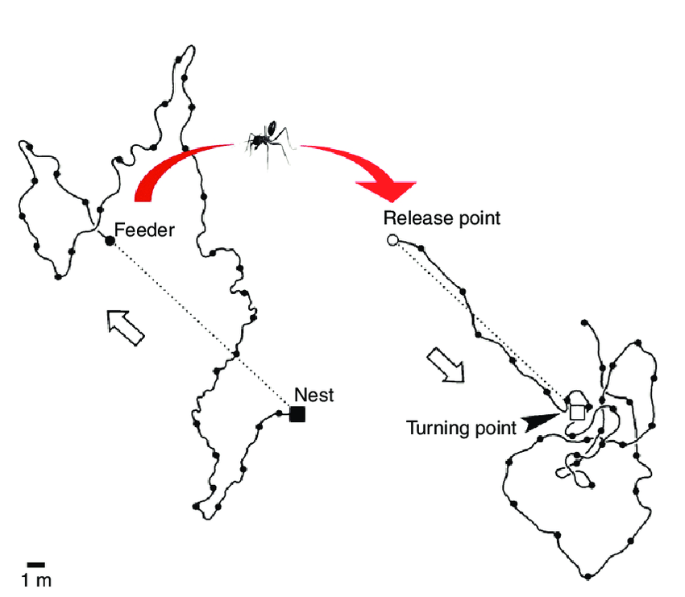

Path integration and experimental protocol. Sample path of an individual desert ant (Cataglyphis fortis). The outbound search path on the left (solid black line; dots mark 10 s intervals) ends with successful arrival at a feeder; (outbound) travel direction is indicated by open arrow. The individual was captured at the feeder and transferred to a (distant) test area where, after being released, it played out its home vector (dotted lines indicate straight paths between nest and feeder). The position of the nest assumed by the transferred ant is indicated by the termination of the straight home run and the beginning of search loops (turning point, arrowhead). Adapted from fig.?3 in Wehner and Wehner (Wehner and Wehner, 1986). they look back (black arrows) to the nest entrance. Time is color coded. Inset lower right: Detailed tracking of a pirouette. During pirouettes, the ants perform a tight turn about their own vertical body axes. The ants stop briefly (> 100 ms) several times while oriented in different directions (arrows). The longest of these stopping phases (black arrow) is precisely directed towards the nest entrance. The tracking positions of the mandibles (green) and the thorax (gray) during a pirouette are indicated. Modified from Fleischmann et al. (2017).

time | x | y
1 | 1.510454838 | 1.7148978606 | start
2 | 2.6335774255 | 6.3332244886
3 | 5.5366277478 | 9.4393755034
4 | 6.0731758079 | 7.789583736
5 | 4.1619016758 | 9.950801387
6 | 5.9363893961 | 9.1748667674
7 | 7.7554340886 | 6.2533789534
8 | 7.3232449753 | 8.5282000287
9 | 5.6252659586 | 3.6631079686
10 | 6.8230557946 | 2.7477922777
11 | 9.9661610506 | 4.8755787583
12 | 6.7892197993 | 5.6201259242
13 | 4.0023372341 | 8.1966359318
14 | 4.3814375328 | 7.7944405115
15 | 2.7040303034 | 9.4871408871 | mid
16 | 2.1215371737 | 10.781876876
17 | 2.9595459238 | 10.235808586
18 | 3.5540732727 | 9.3115597693
19 | 4.2972864021 | 5.1116918668
20 | 12.245448394 | 4.7746665538
21 | 14.527902252 | 6.0565474875
22 | 11.178255064 | 7.548477419
23 | 11.286675941 | 4.2971414699
24 | 13.865584579 | 5.0299256416
25 | 12.896058906 | 7.6936645085
26 | 12.88326844 | 7.71541949
27 | 10.714746628 | 5.1799629726
28 | 10.792791705 | 6.5824239778
29 | 8.973145725 | 6.8584987996
30 | 10.312863358 | 2.4445 | End

長條圖
項目 | 數量
A | 8.5
B | 9.2

 |  | 長條圖的最小值若不是從0開始，則會誤解實際高度。其次，預設值的數值小數點不整齊 |  | 調整小數點對齊
 |  |  |  | 自訂數值格式代碼 [=8]"0";#.0
 |  |  |  | 用圖案遮蓋。繪製平行斜線

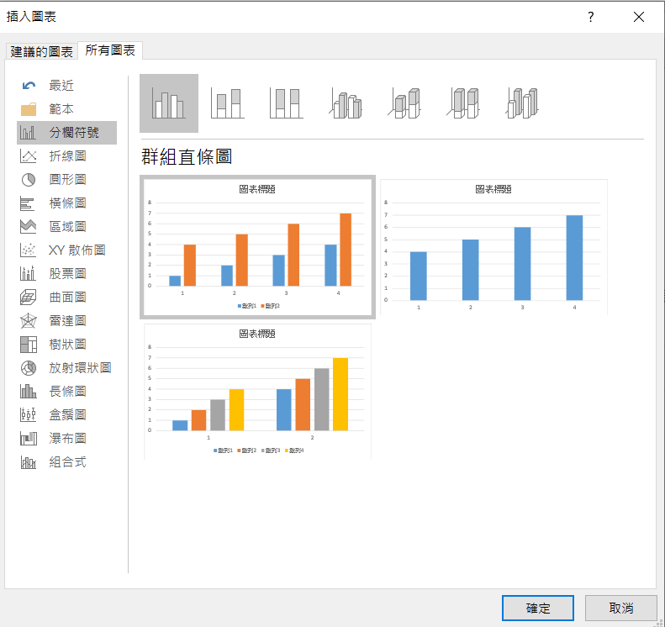

 |  |  | Excel 2016翻譯有錯

直條圖
長條圖
(column chart)
(bar chart)

直方圖
(histogram)

 |  |  | Excel 2016的圖表名稱翻譯有問題
 |  |  | 我們所稱的長條圖或直條圖，翻譯為分欄符號
 |  |  | 直方圖翻譯成長條圖

瀑布圖
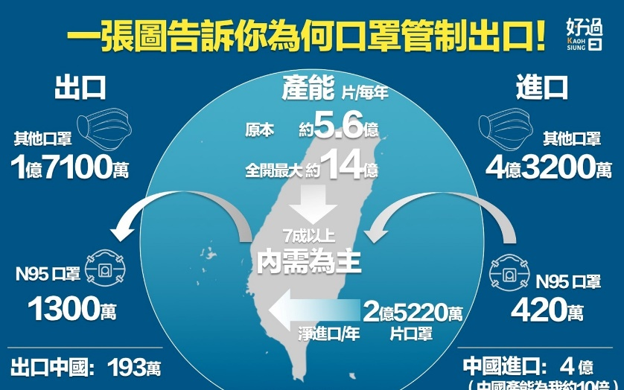
口罩進出口
 | 產能 | 5.6 | 億
 | 進口 | 4.32 | 億
 | 出口 | -1.71 | 億
 | 合計 | 8.21 | 億

橫條圖
 |  |  | 自動排序
項目 | 數量 | 輔助數據 | 順序 | 數值 | match | index
A | 30 | 30.00003 | 1 | 70.00008 | 6 | F
B | 40 | 40.00004 | 2 | 60.00009 | 7 | G
C | 59 | 59.00005 | 3 | 59.00005 | 3 | C
D | 39 | 39.00006 | 4 | 50.00007 | 5 | E
E | 50 | 50.00007 | 5 | 40.00004 | 2 | B
F | 70 | 70.00008 | 6 | 39.00006 | 4 | D
G | 60 | 60.00009 | 7 | 34.0001 | 8 | H
H | 34 | 34.0001 | 8 | 30.00003 | 1 | A
 |  | 增加一點點數字
 |  | 以和重複數據區別

 |  |  |  |  |  |  |  | 類別變項沒有順序之分，所以可以依據數值進行排序

 |  |  |  |  |  |  | 當項目太多時，可以採用橫條圖來繪製 | 藉由函數或重新排序可以將順序和資料來源調成一致
 |  |  |  |  |  |  | 但是須注意橫條的順序會和資料來源不同

 |  |  |  |  |  |  | 加入兩組重複的數列。上面那組將無填色無線條，顯示標籤為類別。下面那組顯示數值

輔助線與標記資料點
國家 | 確診數 | 死亡數 | 死亡率
A | 250 | 4 | 0.016
B | 30 | 5 | 0.167
C | 200 | 5 | 0.025
D | 300 | 14 | 0.047
E | 450 | 4 | 0.009
F | 600 | 10 | 0.017

輔助數據
死亡率 1%
 | 確診數 | 死亡數 | 死亡率
 | 0 | 0 | 0
 | 1000 | 10 | 0.01

死亡率 5% |  |  |  |  | 各國確診數與死亡數比較
 | 確診數 | 死亡數 | 死亡率 | 使用ChartLabeler進行標記
 | 0 | 0 | 0 | http://www.appspro.com/Utilities/ChartLabeler.htm
 | 400 | 20 | 0.05
 |  |  |  | Excel 2016可以直接設定用儲存格的數值來做標籤

滴定圖用散佈圖
體積(mL) | pH | 平均體積 | 一階微分 d pH /d mL | 平均體積 | 二階 | 找零交會點
0 | 1.95 |  |  |  |  |  | min | -776
1 | 2 | 0.5 | 0.05 |  |  |  | match | 37
2 | 2.06 | 1.5 | 0.06 | 1 | 0.01 |  | index | 25.1 | 體積
3 | 2.11 | 2.5 | 0.05 | 2 | -0.01 | 0.0
4 | 2.16 | 3.5 | 0.05 | 3 | 4.4408920985E-16 | 0.0 | pH | 7.0
5 | 2.23 | 4.5 | 0.07 | 4 | 0.02 | 0.0
6 | 2.28 | 5.5 | 0.05 | 5 | -0.02 | 0.0
7 | 2.35 | 6.5 | 0.07 | 6 | 0.02 | 0.0
8 | 2.41 | 7.5 | 0.06 | 7 | -0.01 | 0.0
9 | 2.46 | 8.5 | 0.05 | 8 | -0.01 | 0.0
10 | 2.51 | 9.5 | 0.05 | 9 | 0 | 0.0
11 | 2.59 | 10.5 | 0.08 | 10 | 0.03 | 0.0
12 | 2.67 | 11.5 | 0.08 | 11 | 0 | 0.0
13 | 2.74 | 12.5 | 0.07 | 12 | -0.01 | 0.0
14 | 2.85 | 13.5 | 0.11 | 13 | 0.04 | 0.0
 | pH
0.5 | 0.05
1.5 | 0.06
2.5 | 0.05
3.5 | 0.05
4.5 | 0.07
5.5 | 0.05
6.5 | 0.07
7.5 | 0.06
8.5 | 0.05
9.5 | 0.05
10.5 | 0.08
11.5 | 0.08
12.5 | 0.07
13.5 | 0.11
14.5 | 0.11
15.5 | 0.07
16.5 | 0.08
17.5 | 0.12
18.5 | 0.07
19.5 | 0.08
20.25 | 0.14
20.75 | 0.12
21.25 | 0.08
21.75 | 0.14
22.25 | 0.06
22.75 | 0.14
23.25 | 0.1
23.75 | 0.12
24.25 | 0.08
24.55 | 0.4
24.65 | 0.5
24.75 | 1.7
24.85 | 2
24.95 | 3
25.05 | 45.1
25.15 | 9.6
25.25 | 4
25.35 | 0.5
25.45 | 0.5
25.75 | 0.7
26.5 | 0.15
27.5 | 0.1
28.5 | 0.1
29.5 | 0.1
30.5 | 0.1
31.5 | 0.2
32.5 | 0.1
33.5 | 0.1
34.5 | 0.1
15 | 2.96 | 14.5 | 0.11 | 14 | 0 | 0.0
16 | 3.03 | 15.5 | 0.07 | 15 | -0.04 | 0.0
17 | 3.11 | 16.5 | 0.08 | 16 | 0.01 | 0.1
18 | 3.23 | 17.5 | 0.12 | 17 | 0.04 | 0.0
19 | 3.3 | 18.5 | 0.07 | 18 | -0.05 | -0.1
20 | 3.38 | 19.5 | 0.08 | 19 | 0.01 | 0.1
20.5 | 3.45 | 20.25 | 0.14 | 19.875 | 0.08 | 0.1
21 | 3.51 | 20.75 | 0.12 | 20.5 | -0.04 | -0.1
21.5 | 3.55 | 21.25 | 0.08 | 21 | -0.08 | 0.0
22 | 3.62 | 21.75 | 0.14 | 21.5 | 0.12 | 0.2
22.5 | 3.65 | 22.25 | 0.06 | 22 | -0.16 | -0.3
23 | 3.72 | 22.75 | 0.14 | 22.5 | 0.16 | 0.3
23.5 | 3.77 | 23.25 | 0.1 | 23 | -0.08 | -0.2
24 | 3.83 | 23.75 | 0.12 | 23.5 | 0.04 | 0.1
24.5 | 3.87 | 24.25 | 0.08 | 24 | -0.08 | -0.1
24.6 | 3.91 | 24.55 | 0.4 | 24.4 | 1.0666666667 | 1.1
 | pH
1 | 0.01
2 | -0.01
3 | 4.4408920985E-16
4 | 0.02
5 | -0.02
6 | 0.02
7 | -0.01
8 | -0.01
9 | 0
10 | 0.03
11 | 0
12 | -0.01
13 | 0.04
14 | 0
15 | -0.04
16 | 0.01
17 | 0.04
18 | -0.05
19 | 0.01
19.875 | 0.08
20.5 | -0.04
21 | -0.08
21.5 | 0.12
22 | -0.16
22.5 | 0.16
23 | -0.08
23.5 | 0.04
24 | -0.08
24.4 | 1.0666666667
24.6 | 1
24.7 | 12
24.8 | 3
24.9 | 10
25 | 421
25.1 | -355
25.2 | -56
25.3 | -35
25.4 | -3.5527136788E-13
25.6 | 0.66666666667
26.125 | -0.73333333333
27 | -0.05
28 | 1.7763568394E-15
29 | -1.7763568394E-15
30 | 0
31 | 0.1
32 | -0.1
33 | -1.7763568394E-15
34 | 0
24.7 | 3.96 | 24.65 | 0.5 | 24.6 | 1 | -0.1
24.8 | 4.13 | 24.75 | 1.7 | 24.7 | 12 | 11.0
24.9 | 4.33 | 24.85 | 2 | 24.8 | 3 | -9.0
25 | 4.63 | 24.95 | 3 | 24.9 | 10 | 7.0
25.1 | 9.14 | 25.05 | 45.1 | 25 | 421 | 411.0
25.2 | 10.1 | 25.15 | 9.6 | 25.1 | -355 | -776.0
25.3 | 10.5 | 25.25 | 4 | 25.2 | -56 | 299.0
25.4 | 10.55 | 25.35 | 0.5 | 25.3 | -35 | 21.0
25.5 | 10.6 | 25.45 | 0.5 | 25.4 | -3.5527136788E-13 | 35.0
26 | 10.95 | 25.75 | 0.7 | 25.6 | 0.66666666667 | 0.7
27 | 11.1 | 26.5 | 0.15 | 26.125 | -0.73333333333 | -1.4
28 | 11.2 | 27.5 | 0.1 | 27 | -0.05 | 0.7
29 | 11.3 | 28.5 | 0.1 | 28 | 1.7763568394E-15 | 0.1
30 | 11.4 | 29.5 | 0.1 | 29 | -1.7763568394E-15 | 0.0
31 | 11.5 | 30.5 | 0.1 | 30 | 0 | 0.0
32 | 11.7 | 31.5 | 0.2 | 31 | 0.1 | 0.1
33 | 11.8 | 32.5 | 0.1 | 32 | -0.1 | -0.2
34 | 11.9 | 33.5 | 0.1 | 33 | -1.7763568394E-15 | 0.1
35 | 12 | 34.5 | 0.1 | 34 | 0 | 0.0

三維資料用熱區圖
 | A | B | C | D | E | F | G | H | I | J | K | L | M | N | O | P | Q | R | S | T
甲 | 1 | 1 | 1 | 1 | 2 | 3 | 3 | 3 | 1 | 1 | 1 | 1 | 2 | 2 | 1 | 1 | 6 | 1 | 1 | 1 | 三維資料怎麼呈現？
乙 | 1 | 0 | 0 | 0 | 1 | 4 | 4 | 4 | 4 | 1 | 1 | 1 | 7 | 7 | 7 | 7 | 1 | 1 | 1 | 1 | 類別變項-連續變項。各種處理在不同時間的變化情況
丙 | 1 | 1 | 3 | 3 | 1 | 5 | 5 | 5 | 5 | 1 | 1 | 1 | 1 | 1 | 1 | 1 | 1 | 1 | 1 | 1 | 等距-等距。不同年的不同月份氣溫
丁 | 1 | 2 | 3 | 3 | 1 | 5 | 5 | 6 | 5 | 1 | 1 | 1 | 3 | 4 | 6 | 3 | 5 | 1 | 1 | 1 | 類別變項-類別變項。不同學生的不同學科分數比較、不同種生物的各種形態測量
戊 | 1 | 1 | 1 | 4 | 1 | 5 | 5 | 8 | 7 | 1 | 1 | 1 | 1 | 1 | 1 | 2 | 3 | 2 | 2 | 1
己 | 1 | 1 | 1 | 1 | 4 | 3 | 5 | 6 | 7 | 1 | 1 | 2 | 3 | 4 | 5 | 6 | 1 | 1 | 1 | 1
庚 | 1 | 1 | 1 | 1 | 1 | 4 | 5 | 1 | 1 | 1 | 1 | 1 | 1 | 3 | 4 | 5 | 6 | 7 | 1 | 1
辛 | 1 | 1 | 1 | 3 | 1 | 1 | 1 | 6 | 1 | 1 | 1 | 1 | 2 | 3 | 3 | 4 | 5 | 6 | 1 | 1

 | A | B | C | D | E | F | G | H | I | J | K | L | M | N | O | P | Q | R | S | T | 0
甲 | 1 | 1 | 1 | 1 | 2 | 3 | 3 | 3 | 1 | 1 | 1 | 1 | 2 | 2 | 1 | 1 | 6 | 1 | 1 | 1 | 1
乙 | 1 | 0 | 0 | 0 | 1 | 4 | 4 | 4 | 4 | 1 | 1 | 1 | 7 | 7 | 7 | 7 | 1 | 1 | 1 | 1 | 2
丙 | 1 | 1 | 3 | 3 | 1 | 5 | 5 | 5 | 5 | 1 | 1 | 1 | 1 | 1 | 1 | 1 | 1 | 1 | 1 | 1 | 3
丁 | 1 | 2 | 3 | 3 | 1 | 5 | 5 | 6 | 5 | 1 | 1 | 1 | 3 | 4 | 6 | 3 | 5 | 1 | 1 | 1 | 4
戊 | 1 | 1 | 1 | 4 | 1 | 5 | 5 | 8 | 7 | 1 | 1 | 1 | 1 | 1 | 1 | 2 | 3 | 2 | 2 | 1 | 5
己 | 1 | 1 | 1 | 1 | 4 | 3 | 5 | 6 | 7 | 1 | 1 | 2 | 3 | 4 | 5 | 6 | 1 | 1 | 1 | 1 | 6
庚 | 1 | 1 | 1 | 1 | 1 | 4 | 5 | 1 | 1 | 1 | 1 | 1 | 1 | 3 | 4 | 5 | 6 | 7 | 1 | 1 | 7
辛 | 1 | 1 | 1 | 3 | 1 | 1 | 1 | 6 | 1 | 1 | 1 | 1 | 2 | 3 | 3 | 4 | 5 | 6 | 1 | 1 | 8

 | 二維資料用熱區圖呈現
 | 常用/設定格式化的條件

 | A | B | C | D | E | F | G | H | I | J | K | L | M | N | O | P | Q | R | S | T
甲 | 1 | 1 | 1 | 1 | 2 | 3 | 3 | 3 | 1 | 1 | 1 | 1 | 2 | 2 | 1 | 1 | 6 | 1 | 1 | 1 | 0 | =0 | 0
乙 | 1 | 0 | 0 | 0 | 1 | 4 | 4 | 4 | 4 | 1 | 1 | 3 | 3 | 4 | 5 | 6 | 8 | 8 | 1 | 1 | 1 | 1-2 | 1
丙 | 1 | 1 | 3 | 3 | 1 | 5 | 5 | 5 | 5 | 1 | 1 | 1 | 1 | 1 | 1 | 1 | 1 | 1 | 1 | 1 | 3 | 3-4 | 3
丁 | 1 | 2 | 3 | 3 | 1 | 5 | 5 | 6 | 5 | 1 | 1 | 1 | 3 | 4 | 6 | 3 | 5 | 1 | 1 | 1 | 5 | 5-6 | 5
戊 | 1 | 1 | 1 | 4 | 1 | 5 | 5 | 8 | 7 | 6 | 6 | 1 | 1 | 1 | 1 | 2 | 3 | 2 | 2 | 1 | 7 | ≧7 | 7
己 | 1 | 1 | 1 | 1 | 4 | 3 | 5 | 6 | 7 | 1 | 1 | 2 | 3 | 4 | 5 | 6 | 1 | 1 | 1 | 1
庚 | 1 | 1 | 1 | 1 | 1 | 4 | 5 | 1 | 1 | 1 | 1 | 1 | 1 | 3 | 4 | 5 | 6 | 7 | 1 | 1
辛 | 1 | 1 | 1 | 3 | 1 | 1 | 1 | 6 | 1 | 1 | 1 | 1 | 2 | 3 | 3 | 4 | 5 | 6 | 1 | 1

 | 自訂格式化條件

月均溫熱區圖
測站 | 一月 | 二月 | 三月 | 四月 | 五月 | 六月 | 七月 | 八月 | 九月 | 十月 | 十一月 | 十二月
玉山 | -1.1 | -0.5 | 1.1 | 3.4 | 5.7 | 7.1 | 7.9 | 7.8 | 7.1 | 6.5 | 4.0 | 0.8
阿里山 | 6.2 | 7.2 | 9.3 | 11.4 | 12.9 | 14.2 | 14.6 | 14.4 | 13.7 | 12.3 | 10.3 | 7.3
鞍部 | 10.1 | 10.9 | 13.0 | 16.4 | 19.4 | 21.8 | 23.2 | 22.9 | 21.0 | 17.9 | 14.9 | 11.4
竹子湖 | 11.8 | 12.5 | 14.7 | 18.0 | 21.0 | 23.3 | 24.8 | 24.6 | 22.7 | 19.8 | 16.8 | 13.3
日月潭 | 14.2 | 15.1 | 16.9 | 19.2 | 21.0 | 22.2 | 23.0 | 22.7 | 22.1 | 20.7 | 18.3 | 15.2
淡水 | 15.2 | 15.6 | 17.4 | 21.1 | 24.5 | 26.9 | 28.8 | 28.6 | 26.7 | 23.7 | 20.6 | 16.9
新竹 | 15.5 | 15.9 | 17.9 | 21.7 | 24.9 | 27.4 | 29.0 | 28.7 | 27.1 | 24.2 | 21.2 | 17.7
彭佳嶼 | 15.7 | 15.9 | 17.5 | 20.4 | 23.4 | 26.0 | 28.0 | 27.9 | 26.3 | 23.7 | 20.7 | 17.4
基隆 | 16.0 | 16.2 | 17.9 | 21.3 | 24.5 | 27.3 | 29.3 | 28.9 | 27.0 | 24.1 | 21.2 | 17.7
梧棲 | 16.0 | 16.3 | 18.5 | 22.4 | 25.5 | 27.8 | 29.0 | 28.8 | 27.4 | 24.6 | 21.4 | 17.7
臺北 | 16.1 | 16.5 | 18.5 | 21.9 | 25.2 | 27.7 | 29.6 | 29.2 | 27.4 | 24.5 | 21.5 | 17.9
宜蘭 | 16.3 | 16.9 | 18.9 | 21.7 | 24.4 | 26.8 | 28.6 | 28.3 | 26.5 | 23.6 | 20.6 | 17.5
蘇澳 | 16.4 | 16.9 | 18.8 | 21.6 | 24.4 | 26.9 | 28.6 | 28.2 | 26.6 | 23.8 | 20.9 | 17.7
嘉義 | 16.5 | 17.3 | 19.7 | 23.0 | 25.8 | 27.8 | 28.6 | 28.2 | 27.0 | 24.5 | 21.3 | 17.7
臺中 | 16.6 | 17.3 | 19.6 | 23.1 | 26.0 | 27.6 | 28.6 | 28.3 | 27.4 | 25.2 | 21.9 | 18.1
澎湖 | 16.9 | 17.1 | 19.5 | 23.0 | 25.7 | 27.6 | 28.7 | 28.6 | 27.8 | 25.4 | 22.4 | 18.9
臺南 | 17.6 | 18.6 | 21.2 | 24.5 | 27.2 | 28.5 | 29.2 | 28.8 | 28.1 | 26.1 | 22.8 | 19.1
東吉島 | 17.8 | 18.2 | 20.3 | 23.3 | 25.7 | 27.4 | 28.4 | 28.2 | 27.3 | 25.3 | 22.7 | 19.6
花蓮 | 18.0 | 18.4 | 20.2 | 22.7 | 25.1 | 27.1 | 28.5 | 28.2 | 26.8 | 24.8 | 22.2 | 19.3
蘭嶼 | 18.5 | 19.0 | 20.5 | 22.4 | 24.3 | 25.7 | 26.3 | 26.1 | 25.2 | 23.8 | 21.7 | 19.4
成功 | 18.9 | 19.4 | 21.0 | 23.2 | 25.3 | 27.1 | 28.1 | 27.9 | 26.8 | 25.2 | 22.7 | 20.0
高雄 | 19.3 | 20.3 | 22.6 | 25.4 | 27.5 | 28.5 | 29.2 | 28.7 | 28.1 | 26.7 | 24.0 | 20.6
臺東 | 19.5 | 20.0 | 21.8 | 24.1 | 26.2 | 27.8 | 28.9 | 28.7 | 27.5 | 25.7 | 23.3 | 20.5
大武 | 20.3 | 20.9 | 22.6 | 24.7 | 26.5 | 28.0 | 28.6 | 28.2 | 27.2 | 26.0 | 24.0 | 21.3
恆春 | 20.7 | 21.4 | 23.2 | 25.2 | 27.0 | 27.9 | 28.4 | 28.1 | 27.4 | 26.3 | 24.3 | 21.7 |  | 用折線圖無法互相比較，而且線條太多了

測站 | 1 | 2 | 3 | 4 | 5 | 6 | 7 | 8 | 9 | 10 | 11 | 12 | 0 | 0.05 | 0.1 | 0.15 | 0.2 | 0.25 | 0.3 | 0.35 | 0.4 | 0.45 | 0.5 | 0.55 | 0.6 | 0.65 | 0.7 | 0.75 | 0.8 | 0.85 | 0.9 | 0.95 | 1
玉山 |  |  |  |  |  |  |  |  |  |  |  |  | -1.1 | 9.23 | 14.38 | 16.185 | 17.26 | 17.9 | 18.9 | 19.93 | 20.82 | 21.455 | 22.4 | 23.2 | 24.14 | 24.835 | 25.7 | 26.7 | 27.3 | 27.8 | 28.21 | 28.7 | 29.6
阿里山
鞍部
竹子湖
日月潭
淡水
新竹
彭佳嶼
基隆
梧棲
臺北
宜蘭
蘇澳
嘉義
臺中
澎湖
臺南
東吉島
花蓮
蘭嶼
成功
高雄
臺東
大武
恆春 |  |  |  |  |  |  |  |  |  |  |  |  |  | 設定格式的顯示類型，可以隱藏數值
 |  | https://www.cwb.gov.tw/V8/C/C/Statistics/monthlymean.html

 |  | -1.1 |  |  |  | 22.4 |  |  |  | 29.6
 |  |  |  |  |  |  |  |  |  |  |  |  |  | 使用攝影機將比例尺放在圖附近

各國隨時間變化的確診數熱區圖
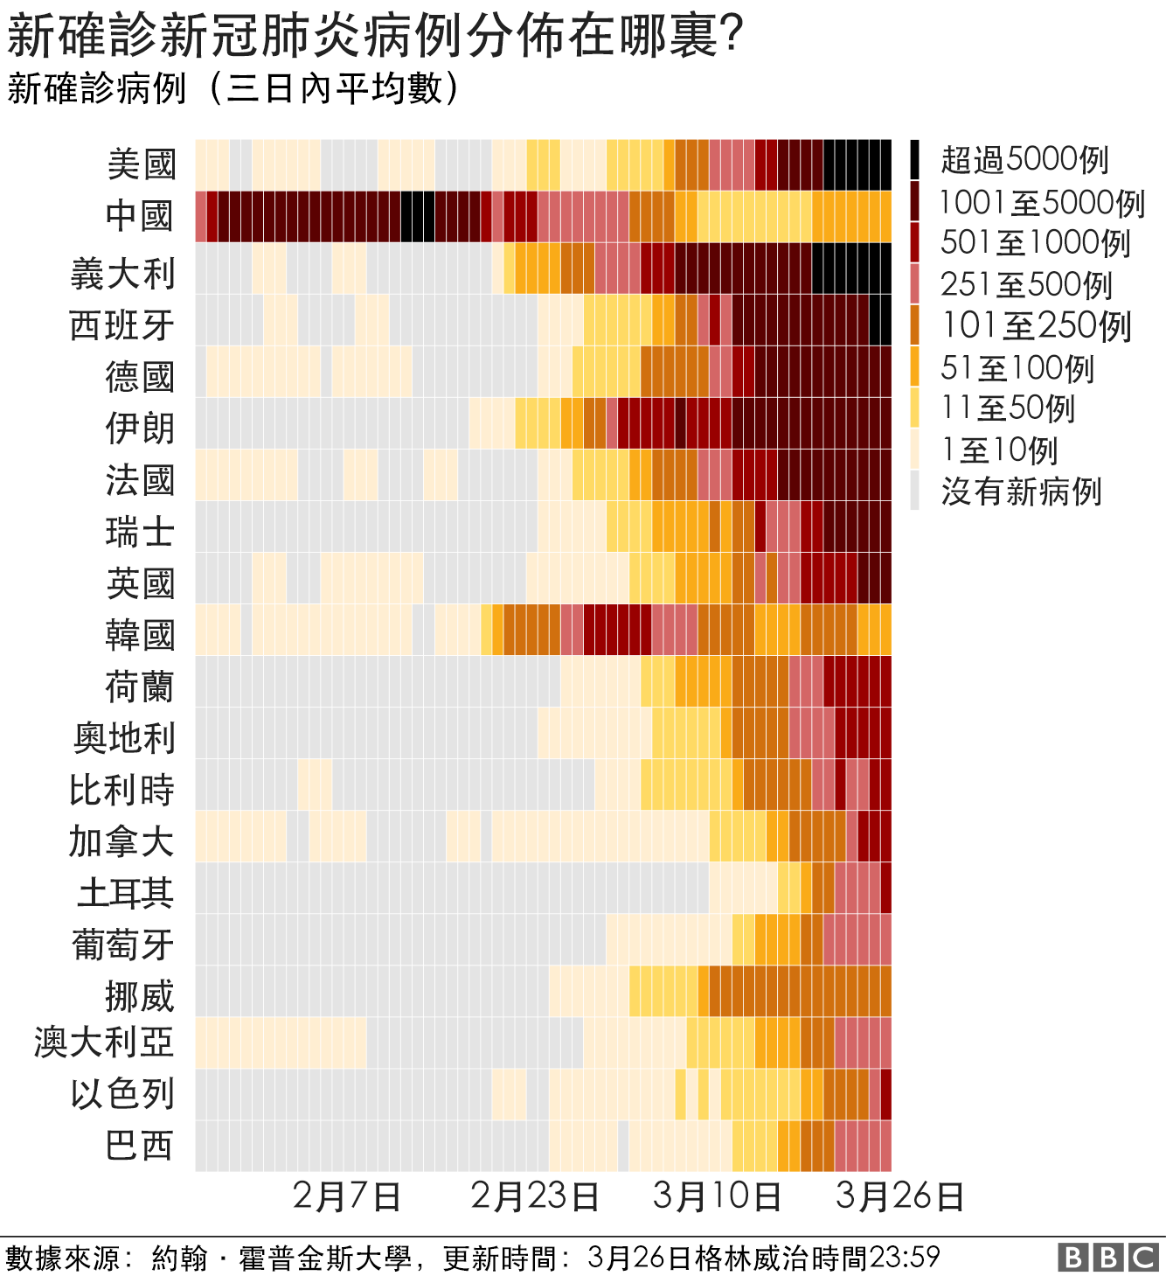

 |  |  |  |  |  |  |  |  |  |  |  |  |  |  |  |  |  |  |  |  |  |  |  |  |  |  |  |  |  |  |  |  |  |  |  |  |  |  |  |  |  |  |  |  |  |  |  |  |  |  |  |  |  |  |  |  |  |  |  |  |  |  |  |  |  |  |  |  |  |  |  |  |  |  |  |  |  |  |  |  |  |  |  |  |  |  |  |  |  |  |  |  |  |  |  |  |  |  |  |  |  |  | BBC

美國 | 0 | 0 | 0 | 0 | 0 | 0 | 0 | 0 | 0 | 0 | 0 | 0 | 0 | 0 | 0 | 0 | 0 | 0 | 0 | 0.1428571429 | 0.1428571429 | 0.1428571429 | 0.1428571429 | 0.2857142857 | 0.2857142857 | 0.7142857143 | 0.5714285714 | 0.5714285714 | 0.5714285714 | 0.7142857143 | 0.7142857143 | 0.8571428571 | 0.8571428571 | 0.8571428571 | 0.8571428571 | 1 | 0.8571428571 | 0.7142857143 | 0.5714285714 | 0.1428571429 | 0.2857142857 | 0.2857142857 | 0.2857142857 | 0.4285714286 | 0.4285714286 | 0.4285714286 | 0.4285714286 | 0.2857142857 | 0.2857142857 | 0.1428571429 | 0.1428571429 | 2.8571428571 | 2.8571428571 | 2.8571428571 | 5.4285714286 | 5.4285714286 | 6.2857142857 | 6.2857142857 | 4.4285714286 | 4.8571428571 | 7.7142857143 | 7.1428571429 | 10.285714286 | 14.285714286 | 24.714285714 | 38.857142857 | 52 | 66.428571429 | 93 | 128.57142857 | 164.71428571 | 204.28571429 | 262.28571429 | 359.71428571 | 460 | 558.14285714 | 771.71428571 | 1157.5714286 | 1798.1428571 | 2492.8571429 | 3399.4285714 | 4490.2857143 | 5968.7142857 | 6972 | 8539.8571429 | 10248.714286 | 12151.714286 | 13988.285714 | 15402.714286 | 16882.571429 | 19198.142857 | 21075.285714 | 22792.714286 | 24754.142857 | 26796 | 27801.428571 | 29082.285714 | 29884.428571 | 30773 | 31499 | 31942.142857 | 31102 | scale |  | 100000 | 超過5000例 | 新確診新冠肺炎病例在哪裡
義大利 | 0 | 0 | 0 | 0 | 0 | 0 | 0 | 0 | 0 | 0 | 0 | 0 | 0 | 0 | 0 | 0 | 0 | 0 | 0 | 0 | 0 | 0 | 0 | 0 | 0 | 0 | 0 | 0 | 0 | 0.4285714286 | 0.4285714286 | 0.4285714286 | 0.4285714286 | 0.4285714286 | 0.4285714286 | 0.4285714286 | 0 | 0 | 0 | 0 | 0 | 0 | 0 | 0 | 0 | 0 | 0 | 0 | 0 | 0 | 0 | 2 | 10.857142857 | 18.428571429 | 32.285714286 | 45.571428571 | 56.714285714 | 92.428571429 | 124.42857143 | 149.85714286 | 222.42857143 | 258.14285714 | 311.42857143 | 384.14285714 | 458.28571429 | 535.42857143 | 679.28571429 | 812.28571429 | 1019.4285714 | 1092.4285714 | 1339 | 1607.8571429 | 1860.5714286 | 2182 | 2372.1428571 | 2686.8571429 | 3051 | 3321.5714286 | 3703.1428571 | 4194.4285714 | 4631.5714286 | 5022.5714286 | 5135.2857143 | 5381.4285714 | 5524.7142857 | 5643.4285714 | 5639.5714286 | 5556.2857143 | 5507.2857143 | 5401.7142857 | 5230.8571429 | 5169.7142857 | 4957.5714286 | 4761.2857143 | 4594.2857143 | 4465.5714286 | 4401.1428571 | 4256.2857143 | 4121.1428571 | 4054.8571429 | 3964.2857143 | 3948.4285714 | 5000 | 100000 | 5000 | 1001-5000例
西班牙 | 0 | 0 | 0 | 0 | 0 | 0 | 0 | 0 | 0 | 0 | 0 | 0 | 0 | 0 | 0 | 0 | 0 | 0 | 0 | 0 | 0 | 0 | 0 | 0 | 0 | 0 | 0 | 0 | 0 | 0 | 0.1428571429 | 0.1428571429 | 0.1428571429 | 0.1428571429 | 0.1428571429 | 0.1428571429 | 0.1428571429 | 0 | 0 | 0.1428571429 | 0.1428571429 | 0.1428571429 | 0.1428571429 | 0.1428571429 | 0.1428571429 | 0.1428571429 | 0 | 0 | 0 | 0 | 0 | 0 | 0 | 0 | 0.1428571429 | 0.7142857143 | 1.4285714286 | 3.2857142857 | 4.5714285714 | 9.1428571429 | 11.571428571 | 15.857142857 | 20.571428571 | 26.857142857 | 33.714285714 | 48.571428571 | 52 | 72.285714286 | 155.71428571 | 212.57142857 | 277.14285714 | 391.85714286 | 551 | 760.42857143 | 1023.4285714 | 1141 | 1362.7142857 | 1653.7142857 | 2020.4285714 | 2249.8571429 | 2739 | 2974.1428571 | 3414 | 4070.7142857 | 4842 | 5577.2857143 | 6297 | 6760.2857143 | 7175 | 7443.7142857 | 7820.5714286 | 7789.4285714 | 7721.4285714 | 7664.4285714 | 7498.2857143 | 7423.1428571 | 7119.5714286 | 6584.7142857 | 6364.8571429 | 6029.7142857 | 5616 | 5302.2857143 | 1000 | 5000 | 1000 | 501-1000例
中國 | 9 | 11 | 8.8 | 9.8333333333 | 8.4285714286 | 4.5714285714 | 4.5714285714 | 4.5714285714 | 2.1428571429 | 2.1428571429 | 0 | 0 | 0 | 0 | 0 | 0.5714285714 | 3 | 22.428571429 | 25.142857143 | 46.714285714 | 66.714285714 | 80.571428571 | 117 | 177.57142857 | 253.14285714 | 362.85714286 | 591.71428571 | 781.14285714 | 1015.8571429 | 1261.7142857 | 1498 | 1773 | 2062.2857143 | 2274.2857143 | 2618 | 2901.8571429 | 3070.4285714 | 3259.4285714 | 3261.8571429 | 3285 | 3178.2857143 | 2914.8571429 | 4545.4285714 | 4687.7142857 | 4562 | 4476.2857143 | 4344.5714286 | 4258.8571429 | 4219.1428571 | 2112.4285714 | 1646 | 1401.4285714 | 1207.1428571 | 945.14285714 | 748.71428571 | 557.28571429 | 563.71428571 | 483.42857143 | 426.57142857 | 416.14285714 | 414.28571429 | 358.85714286 | 317.28571429 | 271.28571429 | 248.57142857 | 201.85714286 | 126.42857143 | 103.57142857 | 88.285714286 | 75.428571429 | 62.142857143 | 41 | 29.285714286 | 25.857142857 | 23 | 26.285714286 | 25.428571429 | 28.285714286 | 39.285714286 | 44 | 50.142857143 | 66.285714286 | 70 | 77.857142857 | 86.142857143 | 85.428571429 | 95 | 101.85714286 | 96.142857143 | 98.285714286 | 94.857142857 | 94.571428571 | 91.142857143 | 83 | 73.714285714 | 69.285714286 | 65.285714286 | 69.857142857 | 67.857142857 | 65.714285714 | 68.142857143 | 74.571428571 | 500 | 1000 | 500 | 251-5000例
德國 | 0 | 0 | 0 | 0 | 0 | 0 | 0 | 0 | 0 | 0 | 0 | 0 | 0 | 0 | 0 | 0 | 0 | 0 | 0 | 0 | 0 | 0 | 0 | 0 | 0 | 0 | 0.1428571429 | 0.5714285714 | 0.5714285714 | 0.7142857143 | 1 | 1.1428571429 | 1.2857142857 | 1.4285714286 | 1 | 1 | 1 | 0.8571428571 | 0.7142857143 | 0.5714285714 | 0.2857142857 | 0.5714285714 | 0.5714285714 | 0.4285714286 | 0.2857142857 | 0.2857142857 | 0.2857142857 | 0.2857142857 | 0 | 0 | 0 | 0 | 0 | 0 | 0 | 0.2857142857 | 0.8571428571 | 4.5714285714 | 6 | 13.714285714 | 16.285714286 | 20.285714286 | 25.571428571 | 34.428571429 | 50.428571429 | 89.571428571 | 105.14285714 | 110.42857143 | 140.28571429 | 157.14285714 | 186.42857143 | 281.28571429 | 339.71428571 | 421.14285714 | 562.28571429 | 696.14285714 | 837.14285714 | 947.28571429 | 1681.2857143 | 2160.7142857 | 2524 | 2848 | 3314.2857143 | 3485.4285714 | 4044.2857143 | 4021.4285714 | 4342.1428571 | 4440.5714286 | 4646.2857143 | 4671.5714286 | 5116 | 5287.7142857 | 5344 | 5313.7142857 | 5595.2857143 | 5441.8571429 | 5330.2857143 | 5123.1428571 | 4954.2857143 | 4832.7142857 | 4554.2857143 | 4109.2857143 | 250 | 500 | 250 | 101-250例
法國 | 0 | 0 | 0 | 0 | 0 | 0 | 0 | 0 | 0 | 0 | 0 | 0 | 0 | 0 | 0 | 0 | 0 | 0 | 0 | 0 | 0 | 0 | 0 | 0.4285714286 | 0.4285714286 | 0.4285714286 | 0.4285714286 | 0.5714285714 | 0.7142857143 | 0.8571428571 | 0.4285714286 | 0.4285714286 | 0.4285714286 | 0.4285714286 | 0.2857142857 | 0.1428571429 | 0 | 0.7142857143 | 0.7142857143 | 0.7142857143 | 0.7142857143 | 0.7142857143 | 0.7142857143 | 0.7142857143 | 0 | 0 | 0.1428571429 | 0.1428571429 | 0.1428571429 | 0.1428571429 | 0.1428571429 | 0.1428571429 | 0.1428571429 | 0 | 0 | 0.2857142857 | 0.7142857143 | 3.7142857143 | 6.4285714286 | 12.571428571 | 16.857142857 | 23.714285714 | 28.285714286 | 38.285714286 | 55 | 79.428571429 | 88 | 142.28571429 | 176.28571429 | 224.57142857 | 285.14285714 | 350.42857143 | 435.42857143 | 540.42857143 | 613.85714286 | 745.85714286 | 849.42857143 | 979 | 1159.8571429 | 1278.7142857 | 1422.8571429 | 1513.5714286 | 1889 | 2081.7142857 | 2299.8571429 | 2594.2857143 | 2907.4285714 | 3302.2857143 | 3450.8571429 | 3527.7142857 | 4260.8571429 | 4536.5714286 | 4278.5714286 | 4482 | 4432.8571429 | 4329.1428571 | 4262.8571429 | 3719.8571429 | 3579.8571429 | 3889.8571429 | 3762.5714286 | 3597.8571429 | 100 | 250 | 100 | 51-100例
 |  |  |  |  |  |  |  |  |  |  |  |  |  |  |  |  |  |  |  |  |  |  |  |  |  |  |  |  |  |  |  |  |  |  |  |  |  |  |  |  |  |  |  |  |  |  |  |  |  |  |  |  |  |  |  |  |  |  |  |  |  |  |  |  |  |  |  |  |  |  |  |  |  |  |  |  |  |  |  |  |  |  |  |  |  |  |  |  |  |  |  |  |  |  |  |  |  |  |  |  |  |  | 50 | 100 | 50 | 11-50例
 |  |  |  |  |  |  |  |  |  |  |  |  |  |  |  |  |  |  |  |  |  |  |  |  |  |  |  |  |  |  |  |  |  |  |  |  |  |  |  |  |  |  |  |  |  |  |  |  |  |  |  |  |  |  |  |  |  |  |  |  |  |  |  |  |  |  |  |  |  |  |  |  |  |  |  |  |  |  |  |  |  |  |  |  |  |  |  |  |  |  |  |  |  |  |  |  |  |  |  |  |  |  | 10 | 50 | 10 | 1-10例
 |  |  |  |  |  |  |  |  |  |  |  |  |  |  |  |  |  |  |  |  |  |  |  |  |  |  |  |  |  |  |  |  |  |  |  |  |  |  |  |  |  |  |  |  |  |  |  |  |  |  |  |  |  |  |  |  |  |  |  |  |  |  |  |  |  |  |  |  |  |  |  |  |  |  |  |  |  |  |  |  |  |  |  |  |  |  |  |  |  |  |  |  |  |  |  |  |  |  |  |  |  |  | 0 | 10

 |  |  |  |  |  |  |  |  |  |  |  | 1月 |  |  |  |  |  |  |  |  |  |  |  |  |  |  |  |  |  |  |  |  |  |  |  |  |  |  | 2月 |  |  |  |  |  |  |  |  |  |  |  |  |  |  |  |  |  |  |  |  |  |  |  |  |  |  |  |  |  |  | 3月 |  |  |  |  |  |  |  |  |  |  |  |  |  |  |  |  |  |  |  |  |  |  | 4月
 | 2020-01-02 | 2020-01-03 | 2020-01-04 | 2020-01-05 | 2020-01-06 | 2020-01-07 | 2020-01-08 | 2020-01-09 | 2020-01-10 | 2020-01-11 | 2020-01-12 | 2020-01-13 | 2020-01-14 | 2020-01-15 | 2020-01-16 | 2020-01-17 | 2020-01-18 | 2020-01-19 | 2020-01-20 | 2020-01-21 | 2020-01-22 | 2020-01-23 | 2020-01-24 | 2020-01-25 | 2020-01-26 | 2020-01-27 | 2020-01-28 | 2020-01-29 | 2020-01-30 | 2020-01-31 | 2020-02-01 | 2020-02-02 | 2020-02-03 | 2020-02-04 | 2020-02-05 | 2020-02-06 | 2020-02-07 | 2020-02-08 | 2020-02-09 | 2020-02-10 | 2020-02-11 | 2020-02-12 | 2020-02-13 | 2020-02-14 | 2020-02-15 | 2020-02-16 | 2020-02-17 | 2020-02-18 | 2020-02-19 | 2020-02-20 | 2020-02-21 | 2020-02-22 | 2020-02-23 | 2020-02-24 | 2020-02-25 | 2020-02-26 | 2020-02-27 | 2020-02-28 | 2020-02-29 | 2020-03-01 | 2020-03-02 | 2020-03-03 | 2020-03-04 | 2020-03-05 | 2020-03-06 | 2020-03-07 | 2020-03-08 | 2020-03-09 | 2020-03-10 | 2020-03-11 | 2020-03-12 | 2020-03-13 | 2020-03-14 | 2020-03-15 | 2020-03-16 | 2020-03-17 | 2020-03-18 | 2020-03-19 | 2020-03-20 | 2020-03-21 | 2020-03-22 | 2020-03-23 | 2020-03-24 | 2020-03-25 | 2020-03-26 | 2020-03-27 | 2020-03-28 | 2020-03-29 | 2020-03-30 | 2020-03-31 | 2020-04-01 | 2020-04-02 | 2020-04-03 | 2020-04-04 | 2020-04-05 | 2020-04-06 | 2020-04-07 | 2020-04-08 | 2020-04-09 | 2020-04-10 | 2020-04-11 | 2020-04-12

 |  |  |  |  |  |  |  |  |  |  |  |  |  |  |  |  |  |  |  |  |  |  |  |  |  |  |  |  |  |  |  |  |  |  |  |  |  |  |  |  |  |  |  |  |  |  |  |  |  |  |  |  |  |  |  |  |  |  |  |  |  |  |  |  |  |  |  |  |  |  |  |  |  |  |  |  |  |  |  |  |  |  |  |  |  |  |  |  |  |  |  |  |  |  |  |  |  |  |  |  |  |  |  |  |  |  |  | 用攝影把圖例和主圖放在一起，成為組合圖

三維資料的折線圖組圖
 |  |  |  |  |  | Excel 2010 |  |  |  | Excel 2016
day | A | B | C | D
1 | 40 | 26 | 30 | 30
2 | 43 | 23 | 28 | 33
3 | 44 | 23 | 26 | 24
4 | 43 | 21 | 24 | 23
5 | 36 | 20 | 23 | 22
6 | 31 | 18 | 22 | 22
7 | 29 | 15 | 20 | 21
8 | 26 | 14 | 18 | 20
9 | 24 | 12 | 16 | 16
10 | 23 | 11 | 13 | 14

 |  | 輔助
1 | 40
 | 43
 | 44
 | 43
5 | 36
 | 31 | 50
 | 29
 | 26
 | 24
10 | 23
1 | 26
 | 23
 | 23
 | 21
5 | 20 | 50
 | 18
 | 15
 | 14
 | 12
10 | 11
1 | 30
 | 28
 | 26
 | 24
5 | 23 | 50
 | 22
 | 20
 | 18
 | 16
10 | 13
1 | 30
 | 33
 | 24
 | 23
5 | 22 | 50
 | 22
 | 21
 | 20
 | 16
10 | 14
day | A | B | C | D | 輔助
1 | 40
 | 43 |  |  |  |  |  |  |  |  |  | 所有資料當作同一數列
 | 44 |  |  |  |  |  |  |  |  |  | 每群資料中間空一列
 | 43 |  |  |  |  |  |  |  |  |  | 各資料線之間的直線用主要格線
5 | 36 |  |  |  |  |  |  |  |  |  | 利用輔助資料做資料標籤的位置和顯示
 | 31 |  |  |  | 50 | A
 | 29
 | 26
 | 24
10 | 23

1 | 26
 | 23
 | 23
 | 21
5 | 20 |  |  |  | 50 | B
 | 18
 | 15
 | 14
 | 12
10 | 11

1 | 30
 | 28
 | 26
 | 24
5 | 23 |  |  |  | 50 | C
 | 22
 | 20
 | 18
 | 16
10 | 13

1 | 30
 | 33
 | 24
 | 23
5 | 22 |  |  |  | 50 | D
 | 22
 | 21
 | 20
 | 16
10 | 14

 | A | B | C | D | A | B | C | D
1 | 40
2 | 43
3 | 44
4 | 43
5 | 36 |  |  |  | 50
6 | 31
7 | 29
8 | 26
9 | 24
10 | 23
1 |  | 26
2 |  | 23
3 |  | 23
4 |  | 21
5 |  | 20 |  |  |  | 50
6 |  | 18
7 |  | 15
8 |  | 14
9 |  | 12
10 |  | 11
1 |  |  | 30
2 |  |  | 28
3 |  |  | 26
4 |  |  | 24
5 |  |  | 23 |  |  |  | 50
6 |  |  | 22
7 |  |  | 20
8 |  |  | 18
9 |  |  | 16
10 |  |  | 13
1 |  |  |  | 30
2 |  |  |  | 33
3 |  |  |  | 24
4 |  |  |  | 23
5 |  |  |  | 22 |  |  |  | 50
6 |  |  |  | 22
7 |  |  |  | 21
8 |  |  |  | 20
9 |  |  |  | 16
10 |  |  |  | 14
 |  |  |  |  | 輔助
day | A | B | C | D | A | B | C | D
1 | 40
2 | 43
3 | 44
4 | 43
5 | 36 |  |  |  | 50
6 | 31
7 | 29
8 | 26
9 | 24
10 | 23
1 |  | 26
2 |  | 23
3 |  | 23
4 |  | 21
5 |  | 20 |  |  |  | 50
6 |  | 18 |  |  |  |  |  |  | 四組數據當作四個數列
7 |  | 15
8 |  | 14
9 |  | 12
10 |  | 11
1 |  |  | 30
2 |  |  | 28
3 |  |  | 26
4 |  |  | 24
5 |  |  | 23 |  |  |  | 50
6 |  |  | 22
7 |  |  | 20
8 |  |  | 18
9 |  |  | 16
10 |  |  | 13
1 |  |  |  | 30
2 |  |  |  | 33
3 |  |  |  | 24
4 |  |  |  | 23
5 |  |  |  | 22 |  |  |  | 50
6 |  |  |  | 22
7 |  |  |  | 21
8 |  |  |  | 20
9 |  |  |  | 16
10 |  |  |  | 14

多維度資料的組圖
不同筋性不同比例的麵粉，做出麵團的透光度、彈性、平滑度

透光度 | 50% | 60% | 75%
低筋 | 3580 | 3651 | 3700
中筋 | 3550 | 3570 | 3580
高筋 | 3448 | 3450 | 3552

彈性 | 50% | 60% | 75%
低筋 | 0.38 | 0.39 | 0.3
中筋 | 0.48 | 0.61 | 0.41
高筋 | 0.5 | 0.7 | 0.65

平滑度 | 50% | 60% | 75%
低筋 | 6.6 | 6 | 4.5
中筋 | 5.4 | 5 | 4
高筋 | 4 | 3.5 | 2

輔助
50% | 0
60% | 0
75% | 0

 |  |  |  | 做成長條圖的組圖
 |  |  |  |  | 折線圖的組圖更容易互相比較

輔助 |  |  |  |  |  | 折線圖比起長條圖容易比較數值大小
50% | 3400 | 0 | 0 |  |  | 改變圖片長寬比，增加斜率容易看出趨勢
60% | 3400 | 0 | 0
75% | 3400 | 0 | 0

作業-不同肥料的效果差異
 | 單位(mm)
 | 肥料1:1 |  |  |  |  |  | 肥料1:10 |  |  |  |  |  | 無肥料
 |  |  |  |  |  |  |  |  |  |  |  |  |  |  |  |  |  |  |  | 平均
第1天 | 樣本編號 | A1 | A2 | A3 | A4 | A5 | 樣本編號 | B1 | B2 | B3 | B4 | B5 | 樣本編號 | C1 | C2 | C3 | C4 | C5 |  |  | 1 | 6 | 15 | 20 | 1 | 6 | 15 | 20
 | 根長度 | 30 | 32 | 33.1 | 32.1 | 32.3 | 根長度 | 32.1 | 32.3 | 33.1 | 32.1 | 32.3 | 根長度 | 30 | 32 | 30 | 30 | 30 | 1:1 | 根 | 31.9 | 33.2 | 35.8 | 40.6 | 0 | 0.040752351097 | 0.12225705329 | 0.27272727273
 | 莖高度 | 50 | 52 | 53 | 49 | 51 | 莖高度 | 51 | 52 | 52 | 49 | 50 | 莖高度 | 50 | 51 | 52 | 50 | 51 | 1:1 | 莖 | 51 | 54.2 | 57.6 | 63 | 0 | 0.062745098039 | 0.12941176471 | 0.23529411765
 | 葉寬度 | 13 | 12 | 12 | 11 | 12 | 葉寬度 | 13 | 12 | 12 | 11 | 13 | 葉寬度 | 13 | 12 | 11 | 11 | 12 | 1:1 | 葉 | 12 | 13.6 | 17.2 | 22 | 0 | 0.13333333333 | 0.43333333333 | 0.83333333333

第6天 | 樣本編號 | A1 | A2 | A3 | A4 | A5 | 樣本編號 | B1 | B2 | B3 | B4 | B5 | 樣本編號 | C1 | C2 | C3 | C4 | C5 |  |  | 1 | 6 | 15 | 20
 | 根長度 | 33 | 33 | 34 | 33 | 33 | 根長度 | 35 | 36 | 36 | 37 | 37 | 根長度 | 31 | 32 | 33.1 | 33 | 31 | 1:10 | 根 | 32.38 | 36.2 | 41.4 | 48.6 | 0 | 0.11797405806 | 0.27856701668 | 0.50092649784
 | 莖高度 | 54 | 54 | 54 | 54 | 55 | 莖高度 | 53 | 54 | 53 | 54 | 54 | 莖高度 | 51 | 51 | 52 | 51 | 51 | 1:10 | 莖 | 50.8 | 53.6 | 57 | 61.4 | 0 | 0.055118110236 | 0.12204724409 | 0.20866141732
 | 葉寬度 | 14 | 14 | 13 | 13 | 14 | 葉寬度 | 14 | 13 | 14 | 12 | 13 | 葉寬度 | 11 | 13 | 13 | 12 | 12 | 1:10 | 葉 | 12.2 | 13.2 | 14.4 | 16.8 | 0 | 0.081967213115 | 0.18032786885 | 0.37704918033
 |  |  |  |  |  |  |  |  |  |  |  |  |  |  |  |  |  |  |  |  |  |  |  |  |  |  |  |  | 輔助
第15天 | 樣本編號 | A1 | A2 | A3 | A4 | A5 | 樣本編號 | B1 | B2 | B3 | B4 | B5 | 樣本編號 | C1 | C2 | C3 | C4 | C5 |  |  | 1 | 6 | 15 | 20 |  |  |  |  | 1 | 6 | 15 | 20
 | 根長度 | 35 | 36 | 37 | 36 | 35 | 根長度 | 40 | 42 | 41 | 42 | 42 | 根長度 | 32 | 33 | 33.1 | 32.1 | 33 | none | 根 | 30.4 | 32.02 | 32.64 | 33.6 | 0 | 0.053289473684 | 0.073684210526 | 0.10526315789 | 0 | 0 | 0 | 0
 | 莖高度 | 57 | 57 | 58 | 58 | 58 | 莖高度 | 57 | 57 | 58 | 57 | 56 | 莖高度 | 53 | 53 | 52 | 53 | 53 | none | 莖 | 50.8 | 51.2 | 52.8 | 53.6 | 0 | 0.007874015748 | 0.03937007874 | 0.055118110236
 | 葉寬度 | 17 | 17 | 17 | 18 | 17 | 葉寬度 | 14 | 15 | 15 | 14 | 14 | 葉寬度 | 14 | 14 | 14 | 13 | 12 | none | 葉 | 11.8 | 12.2 | 13.4 | 15.4 | 0 | 0.033898305085 | 0.13559322034 | 0.30508474576

各器官生長比例
第20天 | 樣本編號 | A1 | A2 | A3 | A4 | A5 | 樣本編號 | B1 | B2 | B3 | B4 | B5 | 樣本編號 | C1 | C2 | C3 | C4 | C5
 | 根長度 | 40 | 40 | 41 | 42 | 40 | 根長度 | 50 | 49 | 49 | 48 | 47 | 根長度 | 32 | 34 | 34 | 33 | 35
 | 莖高度 | 63 | 62 | 63 | 64 | 63 | 莖高度 | 64 | 63 | 63 | 64 | 53 | 莖高度 | 55 | 55 | 53 | 52 | 53
 | 葉寬度 | 21 | 22 | 23 | 22 | 22 | 葉寬度 | 17 | 17 | 17 | 16 | 17 | 葉寬度 | 15 | 16 | 15 | 16 | 15

 | 提出問題，用合理的圖片說明
 | 作圖比較不同肥料的效果差異

日數

輔助數據作圖
指定輔助線的數值
組別 | 數值
對照組 | 7
處理A | 5
處理B | 8
處理C | 10

輔助
x | y
0 | 7
1 | 7

 |  |  |  |  |  | 將對照組畫成輔助線
 |  |  |  |  |  | 輔助線是由另外一組數列以XY連線散布圖所繪製

以函數計算輔助線的數值
組別 | 數值
處理A | 4
處理B | 8
處理C | 7

輔助
x | y
0 | 6.3333333333 | 平均值
1 | 6.3333333333

排序問題
組別 | 數值
處理A | 4
處理B | 8
處理C | 7

先將數據排序再繪圖 |  |  |  |  | 預設的分類次序和資料源順序不同 |  | 類別次序反轉

組別 | 數值
處理A | 4
處理B | 8
處理C | 7

輔助
x | y
6.3333333333 | 0
6.3333333333 | 1
平均值

將數據分離
組別 | 數值 | 高於平均 | 低於平均
處理A | 4 | #N/A | 4
處理B | 8 | 8 | #N/A
處理C | 4 | #N/A | 4
處理D | 6 | 6 | #N/A
處理E | 3 | #N/A | 3
處理F | 6 | 6 | #N/A

輔助
x | y
0 | 5.1666666667 | 平均值
1 | 5.1666666667

 |  |  |  | 輔助線畫在副座標軸上
 |  |  |  | 副水平軸範圍是0-1
 |  |  |  | 副垂直軸範圍和主垂直軸一樣

輔助背景-垂直
day | 時間 | 數值 | 夜晚
day1 | 14:00:00 | 80 | 0 | 70 | 80
 | 15:00:00 | 82 | 0 | 70 | 80
 | 16:00:00 | 83 | 0 | 70 | 80
 | 17:00:00 | 80 | 0 | 70 | 80
 | 18:00:00 | 60 | 0 | 70 | 80
 | 19:00:00 | 55 | 0 | 70 | 80
 | 20:00:00 | 40 | 1 | 70 | 80
 | 21:00:00 | 30 | 1 | 70 | 80
 | 22:00:00 | 20 | 1 | 70 | 80
 | 23:00:00 | 18 | 1 | 70 | 80
 | 24:00:00 | 20 | 1 | 70 | 80
 | 1900-01-01 01:00:00 | 22 | 1 | 70 | 80
 | 1900-01-01 02:00:00 | 23 | 1 | 70 | 80
 | 1900-01-01 03:00:00 | 24 | 1 | 70 | 80 | 利用輔助資料畫背景
 | 1900-01-01 04:00:00 | 20 | 1 | 70 | 80 | 輔助資料作直條圖，直條圖的線條設為無，填色為灰色。畫在Y副座標軸上。
 | 1900-01-01 05:00:00 | 30 | 1 | 70 | 80 | Y副座標軸的範圍是0-1。坐標軸不顯示線條、刻度、標籤
 | 1900-01-01 06:00:00 | 35 | 1 | 70 | 80
 | 1900-01-01 07:00:00 | 40 | 0 | 70 | 80
 | 1900-01-01 08:00:00 | 43 | 0 | 70 | 80
 | 1900-01-01 09:00:00 | 50 | 0 | 70 | 80
 | 1900-01-01 10:00:00 | 55 | 0 | 70 | 80
 | 1900-01-01 11:00:00 | 60 | 0 | 70 | 80
 | 1900-01-01 12:00:00 | 65 | 0 | 70 | 80
 | 1900-01-01 13:00:00 | 75 | 0 | 70 | 80
 | 14:00:00 | 80 | 0 | 70 | 80
 | 15:00:00 | 82 | 0 | 70 | 80
 | 16:00:00 | 83 | 0 | 70 | 80
 | 17:00:00 | 80 | 0 | 70 | 80
 | 18:00:00 | 60 | 1 | 70 | 80
 | 19:00:00 | 55 | 1 | 70 | 80
 | 20:00:00 | 40 | 1 | 70 | 80
 | 21:00:00 | 30 | 1 | 70 | 80
 | 22:00:00 | 20 | 1 | 70 | 80
 | 23:00:00 | 18 | 1 | 70 | 80
day2 | 24:00:00 | 20 | 1 | 70 | 80
 | 1900-01-01 01:00:00 | 22 | 1 | 70 | 80
 | 1900-01-01 02:00:00 | 23 | 1 | 70 | 80
 | 1900-01-01 03:00:00 | 24 | 1 | 70 | 80
 | 1900-01-01 04:00:00 | 20 | 1 | 70 | 80
 | 1900-01-01 05:00:00 | 30 | 1 | 70 | 80
 | 1900-01-01 06:00:00 | 35 | 1 | 70 | 80
 | 1900-01-01 07:00:00 | 40 | 0 | 70 | 80
 | 1900-01-01 08:00:00 | 43 | 0 | 70 | 80
 | 1900-01-01 09:00:00 | 50 | 0 | 70 | 80
 | 1900-01-01 10:00:00 | 55 | 0 | 70 | 80
 | 1900-01-01 11:00:00 | 60 | 0 | 70 | 80
 | 1900-01-01 12:00:00 | 65 | 0 | 70 | 80
 | 1900-01-01 13:00:00 | 75 | 0 | 70 | 80

輔助背景-水平
time | temp | low | add
0 | 25 | 50 | 20
2 | 26 | 50 | 20
4 | 28 | 50 | 20
6 | 30 | 50 | 20
8 | 32 | 50 | 20
10 | 34 | 50 | 20
12 | 36 | 50 | 20
14 | 38 | 50 | 20
16 | 40 | 50 | 20
18 | 46 | 50 | 20
20 | 48 | 50 | 20
22 | 53 | 50 | 20
24 | 58 | 50 | 20
26 | 60 | 50 | 20 | 溫度資料：折線圖 | 調整目標區顏色
28 | 75 | 50 | 20 | 輔助資料：堆疊直條圖
30 | 79 | 50 | 20
32 | 80 | 50 | 20
34 | 84 | 50 | 20
36 | 86 | 50 | 20
38 | 85 | 50 | 20
40 | 85 | 50 | 20
42 | 86 | 50 | 20
44 | 85 | 50 | 20
46 | 86 | 50 | 20
48 | 70 | 50 | 20
50 | 67 | 50 | 20
52 | 65 | 50 | 20
54 | 65 | 50 | 20
56 | 65 | 50 | 20
58 | 63 | 50 | 20 |  | 用inkscape加工處理
60 | 62 | 50 | 20

輔助背景-用儲存格
個體 | 長 | 寬
A | 18 | 4.5
B | 14 | 6
C | 12 | 4 |  | 甲區 | 乙區
D | 13 | 7
E | 15 | 9
F | 16 | 6.5

 |  |  |  | 丙區 | 丁區

 |  |  | 背景的顏色是用儲存格塗色的
 |  |  | 要先把圖表和儲存格對齊

輔助線-誤差線
個體 | 長 | 寬
A | 18 | 3
B | 14 | 6
C | 15 | 4
D | 13 | 7
E | 15 | 9
F | 17 | 7

輔助
中心點 | 16 | 5

 |  |  | 把單一點加入資料數列，增加水平和垂直誤差線。隱藏該資料點 | 改變水平軸和垂直軸的交叉位置。

